test_snippets_with_auth
TEST CASE

System Name： | Counpon Management Project
Module Code： | CMP-1
Test requirement: | CMP
Pass | 20 | Pending | 0
Fail | 1 | Number of test cases: | 21

ID | Test Case Description | Test Case Procedure | Expected Results | Actual Results | Test date | Status | Note

1. Đăng kí người dùng
TC1 | Đăng kí thành công | 1: Đăng kí ++ Input: name: truong username: user123 password: aaaa1111 confirm: aaaa1111 | Sau khi đăng kí thành công: Trả về trạng thái 302: Found, và điều hướng tới trang login |  | 19/05/2026 | Pass
TC2 | Đăng kí thất bại do cofirm password sai | 1: Đăng kí ++ Input: name: truong username: useraaa password: aaaa1111 confirm: aaaa2222 | Trả ra thông báo lỗi "Mật khẩu không khớp" |  | 19/05/2026 | Pass
TC3 | username đã tồn tại | 1: Đăng kí ++ Input: name: truong username: user123 password: aaaa1111 password: aaaa1111 | Trả ra thông báo lỗi "Tên đăng nhập này đã tồn tại, vui lòng đặt tên khác" |  | 19/05/2026 | Pass
TC4 | Password quá ngắn, < 8 kí tự | 1: Đăng kí ++ Input: name: truong username: useraaa password: aaaa confirm: aaaa | Trả ra thông báo lỗi "Mật khẩu tối thiểu 8 ký tự" |  | 19/05/2026 | Pass
TC5 | Password quá dài, > 50 kí tự | 1: Đăng kí ++ Input: name: truong username: useraaa password: aaaaaaaaaaaaaaaaaaaaaaaaaaaaaaaaaaaaaaaaaaaaaaaaaaaaaaaaaaaa password: aaaaaaaaaaaaaaaaaaaaaaaaaaaaaaaaaaaaaaaaaaaaaaaaaaaaaaaaaaaa | Trả ra thông báo lỗi "Mật khẩu không được vượt quá 50 ký tự" |  | 19/05/2026 | Pass
TC6 | Passwod không chưa kí tự chữ | 1: Đăng kí ++ Input: name: truong username: useraaa password: 11111111 confirm: 11111111 | Trả ra thông báo lỗi "Mật khẩu phải có ít nhất 1 ký tự là chữ" |  | 19/05/2026 | Pass
TC7 | Passwod không chưa kí tự số | 1: Đăng kí ++ Input: name: truong username: useraaa password: aaaaaaaa confirm: aaaaaaaa | Tả ra thông báo lỗi "Mật khẩu phải có ít nhất 1 ký tự là số" |  | 19/05/2026 | Pass
TC8 | Username quá ngắn, < 4 kí tự | 1: Đăng kí ++ Input: name: truong username: u1 password: aaaa1111 confirm: aaaa1111 | Trả ra thông báo "Tên đăng nhập phải tối thiểu 4 ký tự" |  | 19/05/2026 | Pass
TC9 | Username quá dài, > 50 kí tự | 1: Đăng kí ++ Input: name: truong username: aaaaaaaaaaaaaaaaaaaaaaaaaaaaaa111111111111111111111111111 password: 11111111 confirm: 11111111 | Trả ra thông báo "Tên đăng nhập không được vượt quá 50 ký tự" |  | 19/05/2026 | Pass
TC10 | Name bằng null | 1: Đăng kí ++ Input: name: username: useraaaa password: aaaa1111 confirm: aaaa1111 | Trả ra thông báo lỗi "Không được để trống tên" |  | 19/05/2026 | Pass
TC11 | Username bằng null | 1: Đăng kí ++ Input: name: truong username: password: aaaa1111 confirm: aaaa1111 | 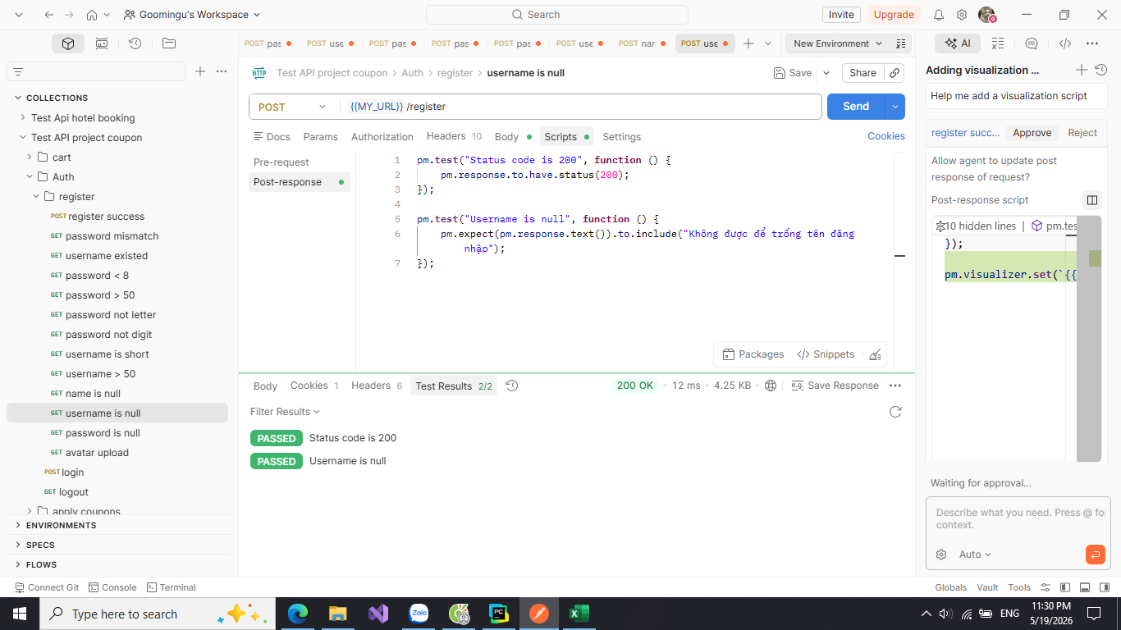 Trả ra thông báo lỗi "Không được để trống tên đăng nhập" |  | 19/05/2026 | Pass
TC12 | Password bằng null | 1: Đăng kí ++ Input: name: truong username: u1 password: confirm: aaaa1111 | Trả ra thông báo lỗi"Không được để trống mật khẩu" |  | 19/05/2026 | Pass
TC13 | Đăng kí thành công với avatar upload | 1: Đăng kí ++ Input: name: truong username: userbbb password: aaaa1111 confirm: aaaa1111 | Sau khi đăng kí thành công: Trả về trạng thái 302: Found, và điều hướng tới trang login |  | 19/05/2026 | Pass
2. Đăng nhập
TC14 | Đăng nhập thành công | 1: Đăng nhập ++ Input: username: user123 password: aaaa1111 | Sau khi đăng nhập thành công đưa người dùng vào trang chủ "/" |  | 20/05/2026 | Pass
TC15 | Đăng nhập thành công hiện tên người dùng | 1: Đăng nhập ++ Input: username: user123 password: aaaa1111 | Sau khi đăng nhập thành công sẽ xuất hiện tên người dùng trên navbar: "Username:truong" |  | 20/05/2026 | Pass
TC16 | Đăng nhập xong sẽ redirect tới trang cũ | 1.Chọn sản phẩm 2. Vào giỏ hàng -> yêu cầu đăng nhập để đặt hàng 3: Đăng nhập-> lúc này Api sẽ là: login?next=/cart ++ Input: username: user123 password: aaaa1111 | Sau khi đăng nhập thành công đưa người dùng trở lại giỏ hàng để đặt hàng |  | 20/05/2026 | Pass
TC17 | Password sai | 1: Đăng nhập ++ Input: username: user123 password: aaaa2222 | Sau khi đăng nhập thất bại thì sẽ không xuất tên user và đăng xuất trên navbar |  | 20/05/2026 | Pass
TC18 | Đăng kí thất bại không điều hướng tới trang khác | 1: Đăng nhập ++ Input: username: user123 password: aaaa2222 | Sau khi đăng nhập thất bại thì sẽ giữ nguyên Api | 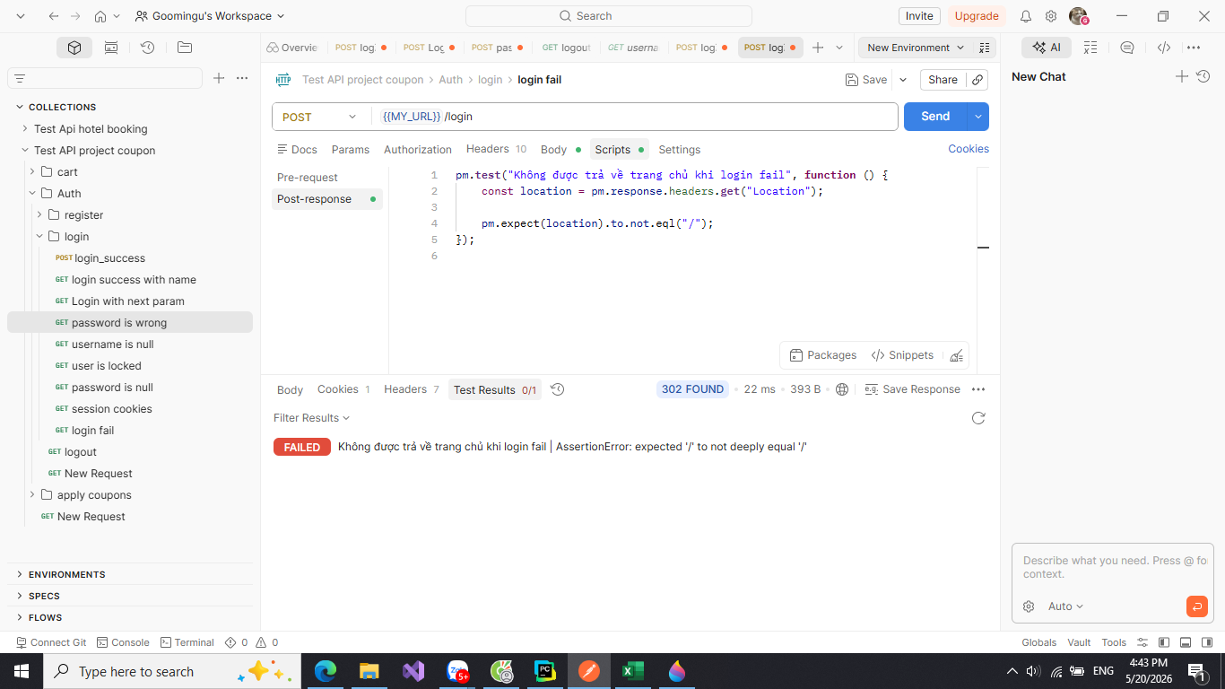 | 20/05/2026 | Fail
TC19 | Usernam là rỗng | 1: Đăng nhập ++ Input: username: password: aaaa2222 | Sau khi đăng nhập thất bại thì sẽ không xuất tên user và đăng xuất trên navbar |  | 20/05/2026 | Pass
TC20 | User đã bị khóa | Ta có user có trường active đã tắt 1: Đăng nhập ++ Input: username: user333 password: aaaa1111 | Sau khi đăng nhập thất bại thì sẽ thông báo "Tài khoản này bị khóa, không đăng nhập được" |  | 20/05/2026 | Pass
TC21 | Login thành công phải có session | 1: Đăng nhập ++ Input: username user123 password: aaaa1111 | Sau khi login thành công, server tạo session đăng nhập cho user |  | 20/05/2026 | Pass

test_snippets_with_cart
System Name： | Counpon Management Project
Module Code： | CMP-2
Test requirement: | CMP
Pass | 5 | Pending | 0
Fail | 0 | Number of test cases: | 5

ID | Test Case Description | Test Case Procedure | Expected Results | Actual Results | Test date | Status | Note

1. Thêm vào giỏ hàng
TC1 | Thêm sản phẩm vào giỏ hàng | 1: Đăng nhập 2: Chọn sản phẩm 3: Nhấn vào icon giỏ hàng ++Input: - ta có giỏ hàng: "name": "Giày thể thao", "price": 10000, "quantity":1 | Thông tin của giỏ hàng bao gồm: discount_value, total_price, final price, total_quantity | 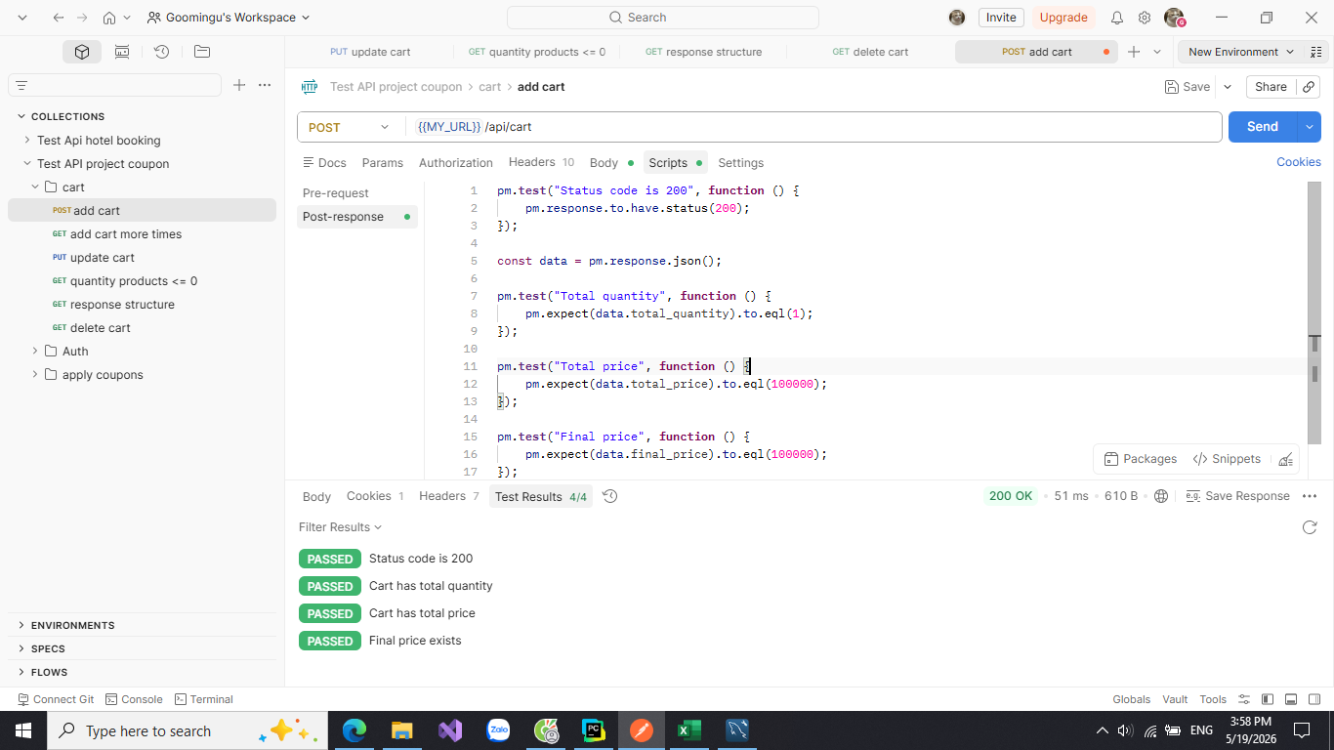 | 19/05/2026 | Pass
TC2 | Thêm sản phẩm nhiều lần | 1: Đăng nhập 2: Chọn nhiều sản phẩm cùng lúc 3: Nhấn vào icon giỏ hàng ++Input: - ta có giỏ hàng: "name": "Giày thể thao", "price": 10000, "quantity":10 | Thông tin của giỏ hàng đã tăng lên bao gồm: discount_value, total_price, final price, total_quantity | 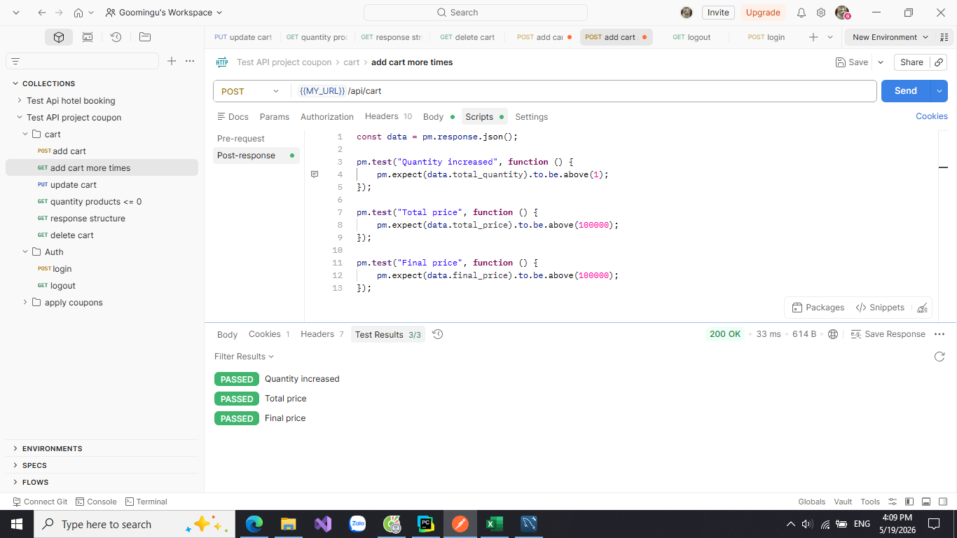 | 19/05/2026 | Pass
2. Cập nhật giỏ hàng
TC3 | Cập nhật chi tiết 1 đơn hàng | 1: Đăng nhập 2: Chọn nhiều sản phẩm cùng lúc 3: Nhấn vào icon giỏ hàng ++Input: - ta có giỏ hàng: "name": "Giày thể thao", "price": 10000, "quantity":1 ta tăng quantity lên 5 | Các tham số của giỏ hàng phải tăng lên: "discount_value": 0, "final_price": 50000, "total_price": 50000, "total_quantity": 5 | 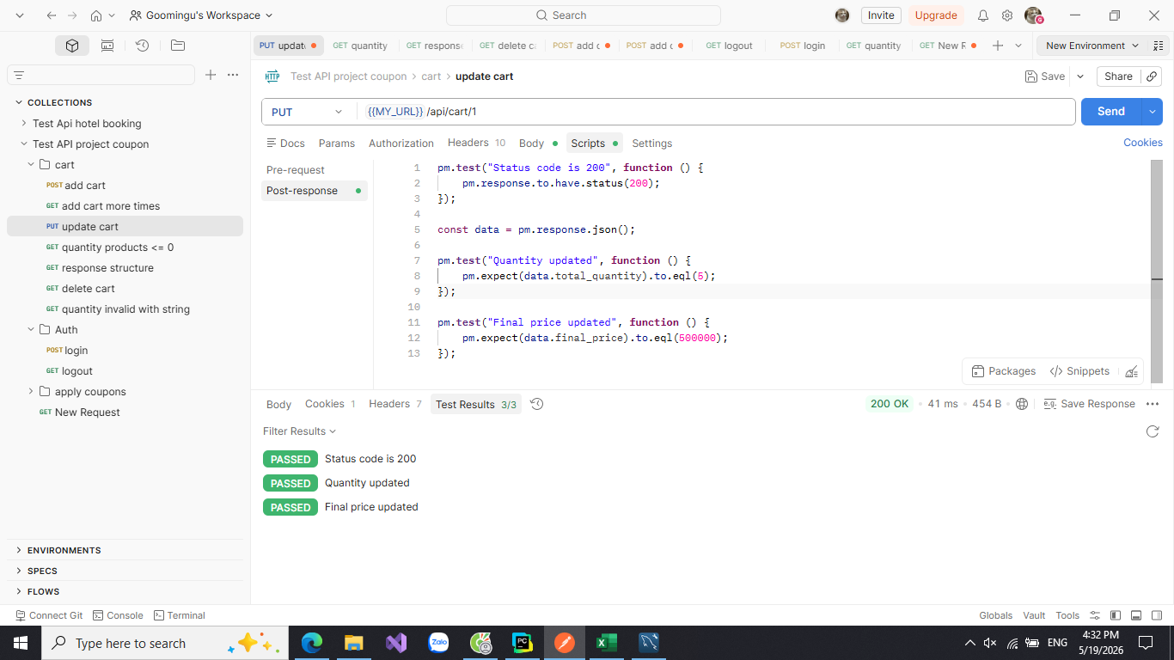 | 19/05/2026 | Pass
TC4 | Cập nhật chi tiết 1 đơn hàng với số lương sản phẩm <= 0 | 1: Đăng nhập 2: Chọn nhiều sản phẩm cùng lúc 3: Nhấn vào icon giỏ hàng ++Input: - ta có giỏ hàng: "name": "Giày thể thao", "price": 10000, "quantity":1 ta giảm quantity < 0 | Trả ra error status là 400 và các tham số ủa giỏ hàng vẫn giữ nguyên | 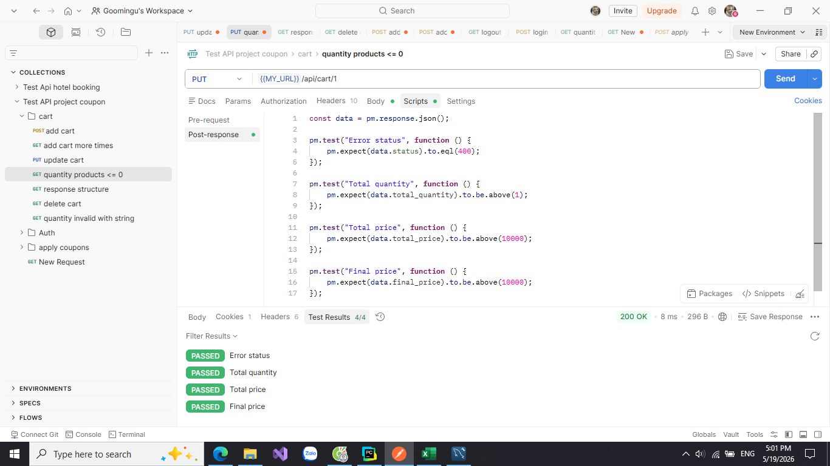 | 19/05/2026 | Pass
3. Xóa giỏ hàng
TC5 | Xóa 1 đơn hàng ra khỏi giỏ hàng | 1: Đăng nhập 2: Chọn sản phẩm 3: Nhấn vào icon giỏ hàng ++Input: - ta có giỏ hàng có 1 đơn hàng : "name": "Giày thể thao", "price": 10000, "quantity":1 ta xóa đơn hàng bằng click vaod icon x | Các tham số của giỏ hàng phải giảm xuống : "discount_value": 0, "final_price": 0, "total_price": 0, "total_quantity": 0 | 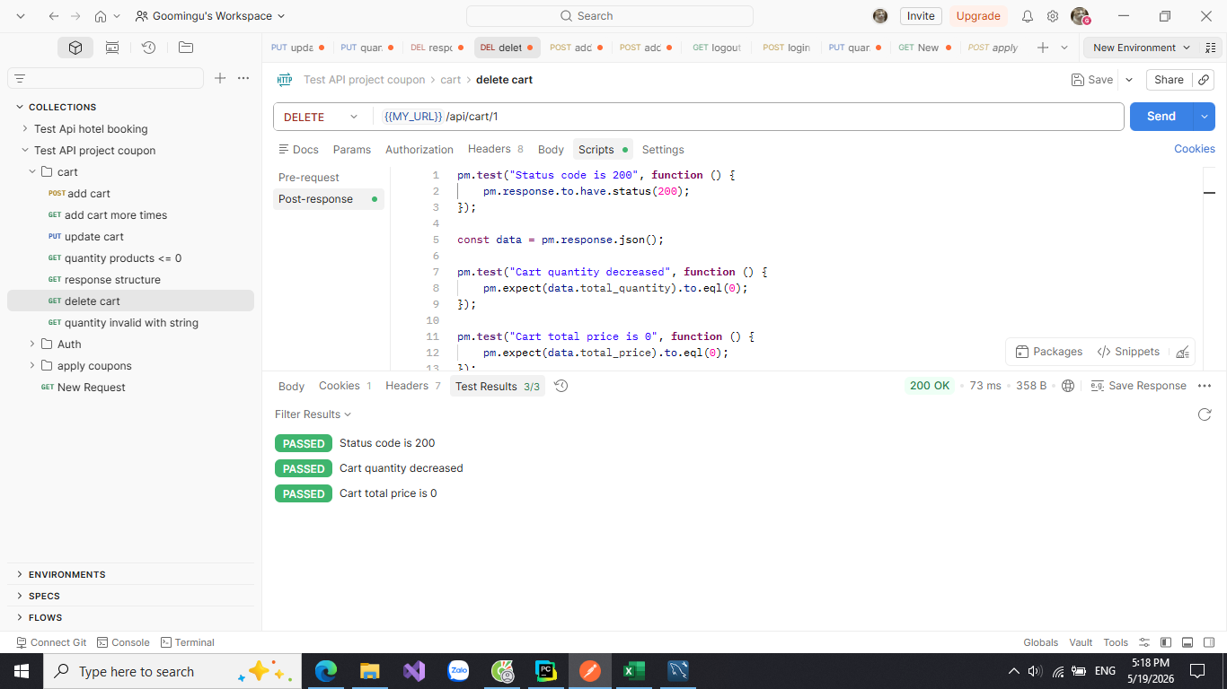 | 19/05/2026 | Pass

test_snippets_with_apply_coupon
System Name： | Counpon Management Project
Module Code： | CMP-3
Test requirement: | CMP-3
Pass | 11 | Pending | 0
Fail | 1 | Number of test cases: | 12

ID | Test Case Description | Test Case Procedure | Expected Results | Actual Results | Test date | Status | Note

1. Cần đăng nhập để áp dụng mã giảm giá
TC1 | Không thể sử dụng mã giảm giá khi chưa đăng nhập | 1: Thêm hàng vào giỏ hàng 2: Nhấn vào icon giỏ hàng 3: Chọn mã giảm giá ++Input: - ta có giỏ hàng: "name": "Quần dai", "price": 40000, "quantity":1 - mà giảm giá là: "code": "SALE10 " | Trả ra thông báo là "Đăng nhập để có thể sử dụng mã giảm giá" | 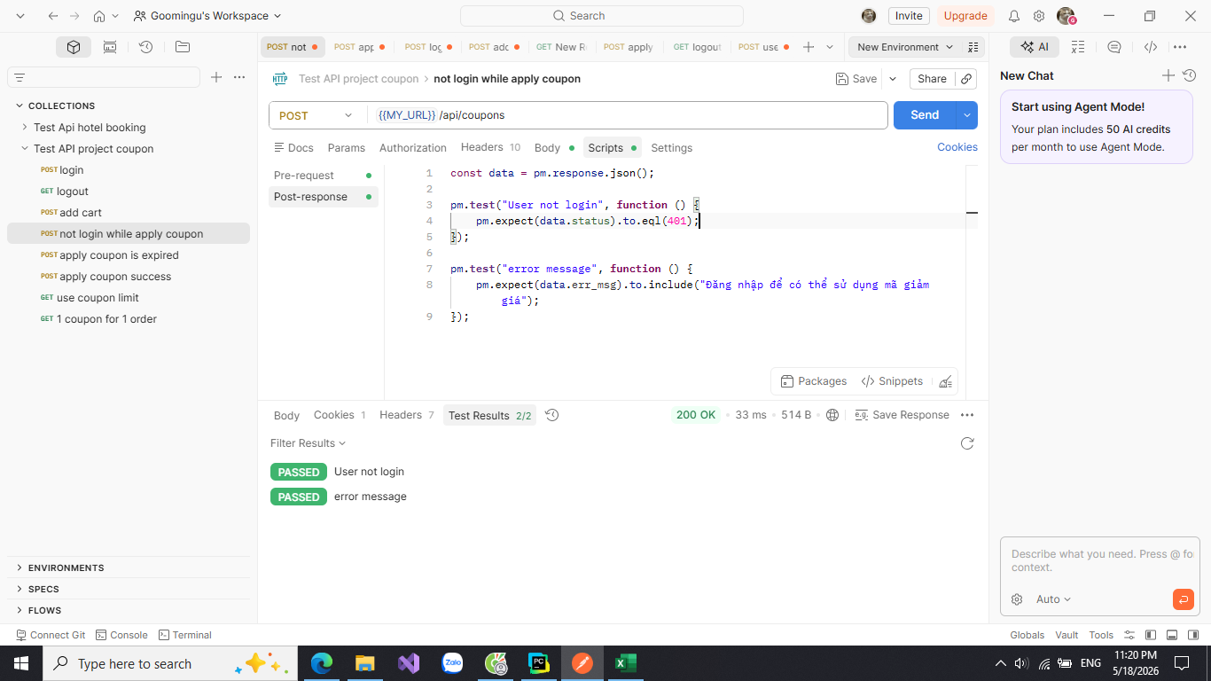 | 18/05/2026 | Pass
2. Áp dụng mã giảm giá thành công
TC2 | Status code khi áp dụng mã giảm giá | 1: Đăng nhập 2: Thêm hàng vào giỏ hàng 3: Nhấn vào icon giỏ hàng 4: Chọn mã giảm giá nếu có ++Input: - ta có giỏ hàng: "name": "Áo sơ mi", "price": 40000, "quantity":3 - mã giảm giá là: "code": "SALE10 ", "discount_value": 10000 | Trả ra trạng thái code là 200 khi áp dụng mã thành công | 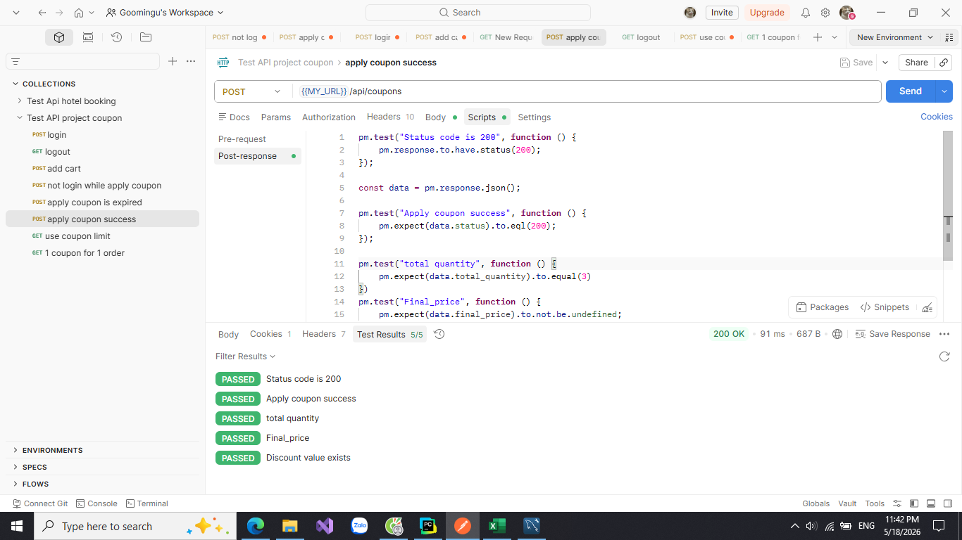 | 18/05/2026 | Pass
TC3 | Số lượng sản phẩm khi áp dụng mã giảm giá | 1: Đăng nhập 2: Thêm hàng vào giỏ hàng 3: Nhấn vào icon giỏ hàng 4: Chọn mã giảm giá nếu có ++Input: - ta có giỏ hàng: "name": "Áo sơ mi", "price": 40000, "quantity":3 - mã giảm giá là: "code": "SALE10 ", "discount_value": 10000 | Số lượng sản phẩm phải là 3 sau khi áp dụng mã giảm giá |  | 18/05/2026 | Pass
TC4 | Giá đơn hàng sau khi áp dụng mã giảm giá | 1: Đăng nhập 2: Thêm hàng vào giỏ hàng 3: Nhấn vào icon giỏ hàng 4: Chọn mã giảm giá nếu có ++Input: - ta có giỏ hàng: "name": "Áo sơ mi", "price": 40000, "quantity":3 - mã giảm giá là: "code": "SALE10 ", "discount_value": 10000 | Giá đơn hàng sau khi áp dụng mã giảm giá phải giamr từ: 120000 -10000 =110000 | 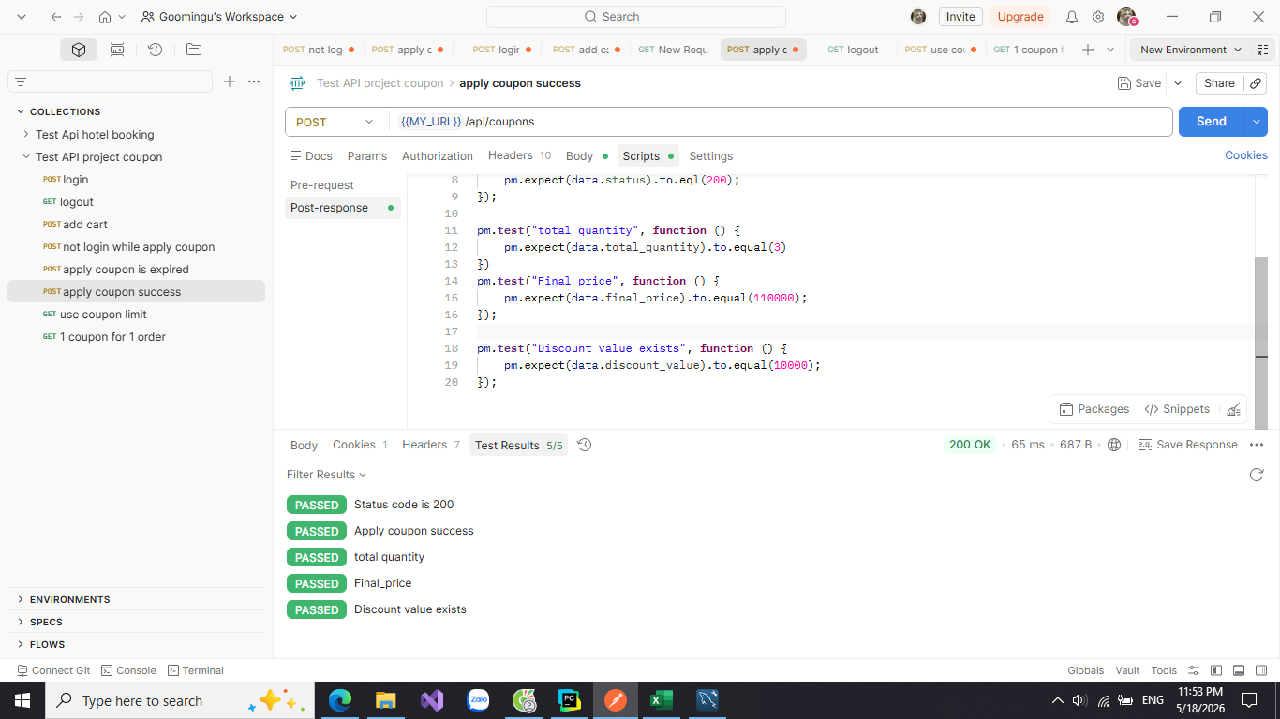 | 18/05/2026 | Pass
TC5 | Giá trị giảm của mã giảm giá | 1: Đăng nhập 2: Thêm hàng vào giỏ hàng 3: Nhấn vào icon giỏ hàng 4: Chọn mã giảm giá nếu có ++Input: - ta có giỏ hàng: "name": "Áo sơ mi", "price": 40000, "quantity":3 - mã giảm giá là: "code": "SALE10 ", "discount_value": 10000 | Giá trị giảm của mã giảm giá là 10000 |  | 18/05/2026 | Pass
TC6 | Gỡ mã giảm giá | 1: Đăng nhập 2: Thêm hàng vào giỏ hàng 3: Nhấn vào icon giỏ hàng 4: gỡ mã giảm giá - mã giảm giá là: "code": "no" | Trả ra discount value phải là 0 sau khi gỡ | 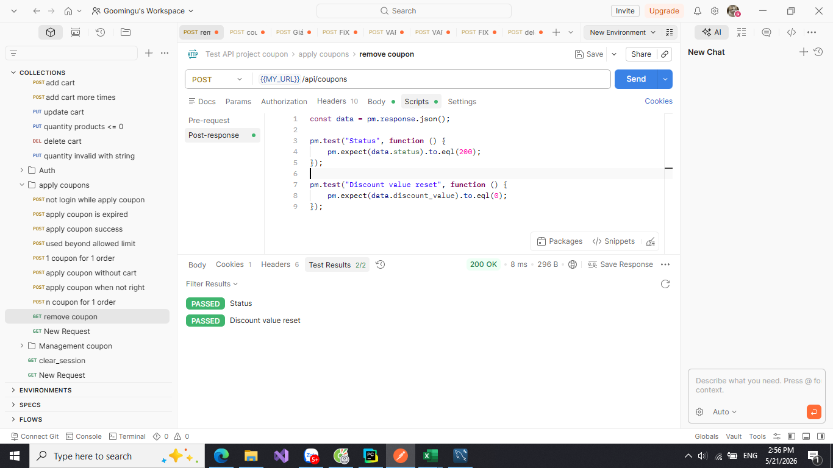 | 18/05/2026 | Pass
3. Áp dụng mã giảm giá không thành công
TC7 | Mã giảm giá hết hạn | 1: Đăng nhập 2: Thêm hàng vào giỏ hàng 3: Nhấn vào icon giỏ hàng 4: Chọn mã giảm giá nếu có ++Input: - ta có giỏ hàng: "name": "Váy ngắn", "price": 20000, "quantity":1 - Giả sử ta có mã giảm giá đã hết hạn là: "code": "EXPIRE10" | Trả ra thông báo mã giảm giá đã hết hạn | 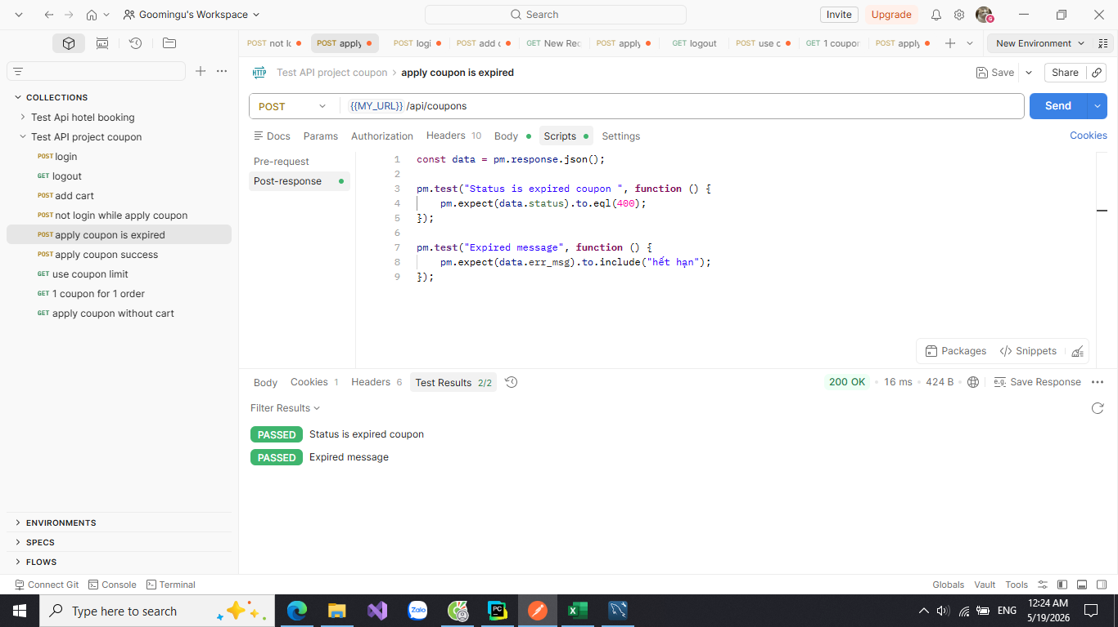 | 18/05/2026 | Pass
TC8 | Sử dụng mã giảm giá khi chưa cấp quyền | 1: Đăng nhập 2: Thêm hàng vào giỏ hàng 3: Nhấn vào icon giỏ hàng 4: Chọn mã giảm giá nếu có ++Input: - ta có giỏ hàng: "name": "Váy ngắn", "price": 20000, "quantity":1 - Giả sử ta có 1 mã giảm giá mà user chưa được phép sử dụng: SALE15P | Trả ra thông báo " Bạn chưa được cấp quyền sử dụng mã giảm giá này" | 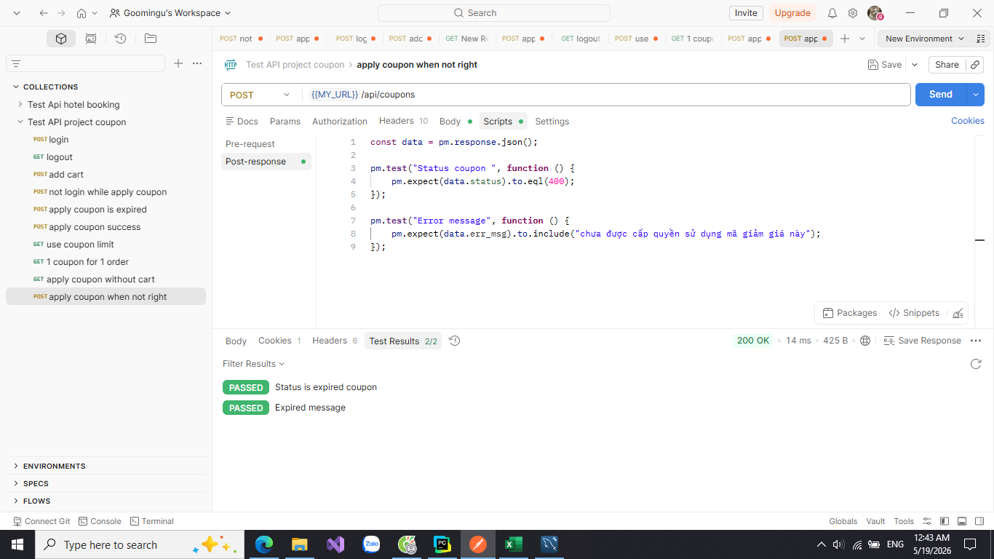 | 19/05/2026 | Pass
TC9 | Sử dụng mã giảm giá vượt số lần cho phép | 1: Đăng nhập 2: Thêm hàng vào giỏ hàng 3: Nhấn vào icon giỏ hàng 4: Chọn mã giảm giá nếu có ++Input: - ta có giỏ hàng: "name": "Váy ngắn", "price": 20000, "quantity":1 - Giả sử ta có 1 mã giảm giá vượt số lần cho phép: SALE0 | Trả ra thông báo "Mã giảm giá đã dùng quá số lần cho phép" | 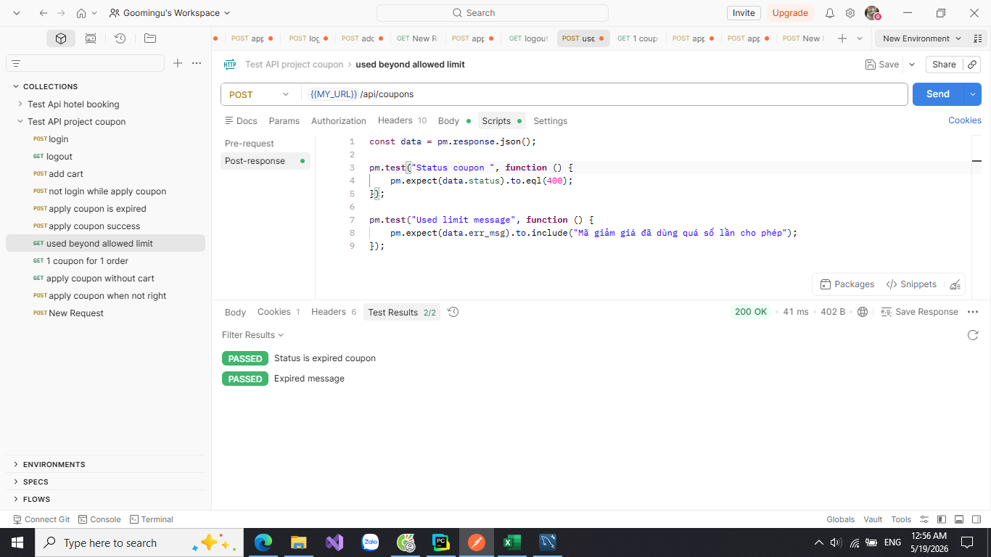 | 19/05/2026 | Pass
TC10 | Áp dụng mã giảm giá khi chưa có giỏ hàng | Xóa hết đơn hàng trong giỏ hàng đang tồn tại. Sau đó gọi Api áp dụng mã giảm giá | Trả ra lỗi với thông báo là "Giỏ hàng không tồn tại" | 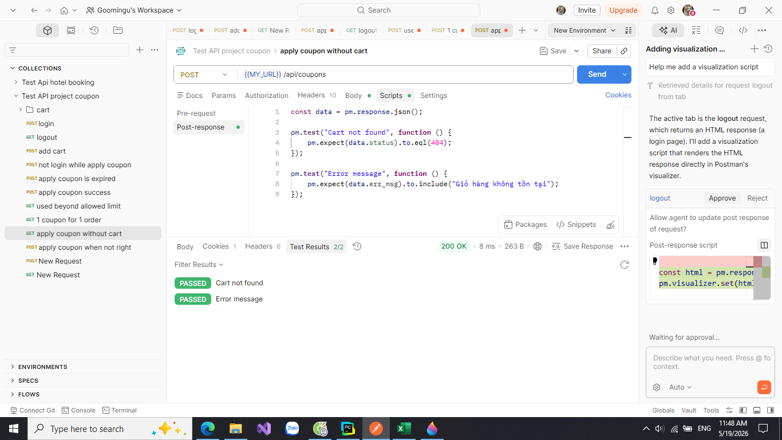 | 19/05/2026 | Pass
3. Đặt hàng
TC11 | Đặt hành thành công | Ta có: Giỏ hàng với đơn hàng đã áp dụng mã giảm giá thành công như TC2 | Trả ra trạng thái code là 200 khi đặt hàng thành công | 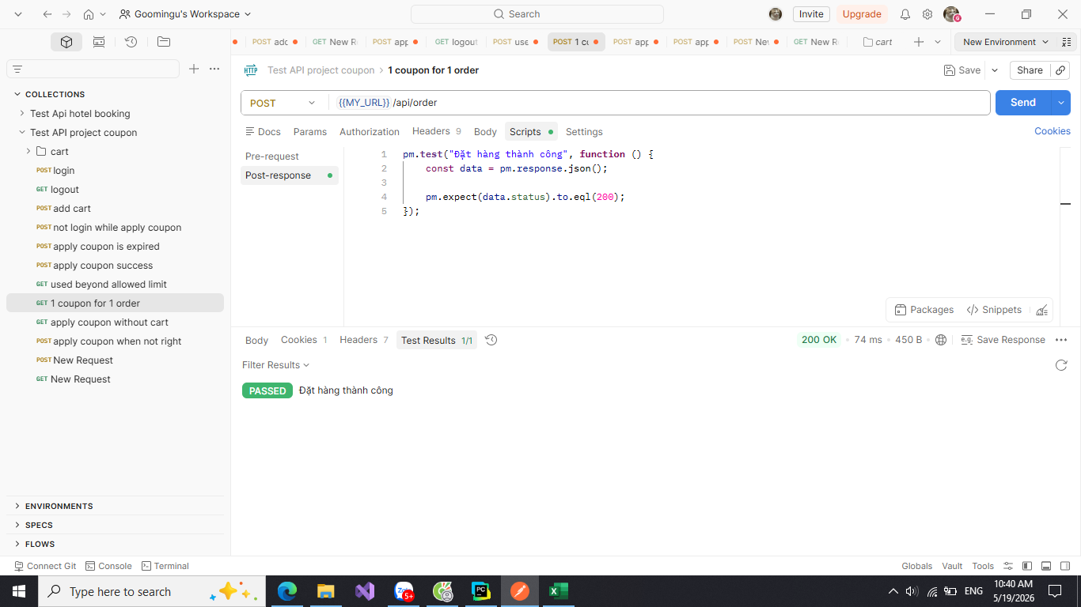 | 19/05/2026 | Pass
TC12 | Đặt hàng thất bại khi áp dụng nhiều mã giảm giá cho 1 đơn hàng | 1. Ta có giỏ hàng 2. Áp dụng mà giảm giá cho đơn hàng 3. Đặt hàng thành công như TC10 4. Gọi Api tới đơn hàng đó rồi đặt hàng lại với 1 nã giảm giá khác | Trả ra thông báo "Đơn hàng này đã được áp dụng mã giảm giá từ trước" | 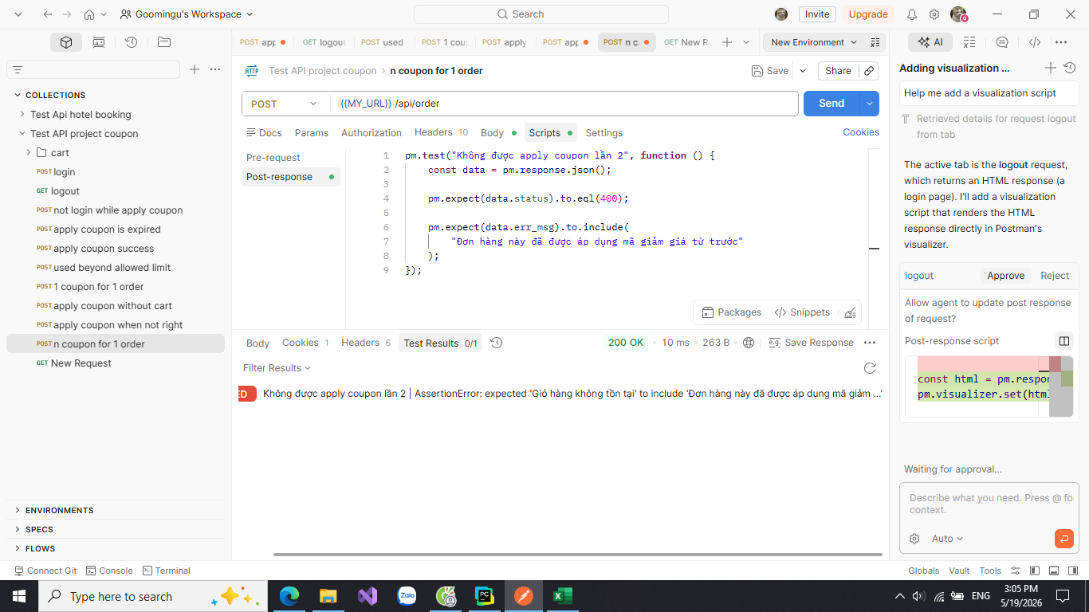 | 19/05/2026 | Fail

test_snippets_with_admin
System Name： | Counpon Management Project
Module Code： | CMP-4
Test requirement: | CMP
Pass | 9 | Pending | 0
Fail | 4 | Number of test cases: | 13

ID | Test Case Description | Test Case Procedure | Expected Results | Actual Results | Test date | Status | Note

1. Tạo mã giảm giá
TC1 | Chỉ admin mới được tạo mã giảm giá | 1: Đăng nhập với user không có quyền admin 2: Truy cập vào Api: /admin/coupon/new ++Input: - ta có user : username: user123 password: aaaa1111 | Trả ra 1 trong các thông báo sau: "Đăng nhập để có thể truy cập vào trang này", "Không có quyền truy cập trang hay chức năng này" | 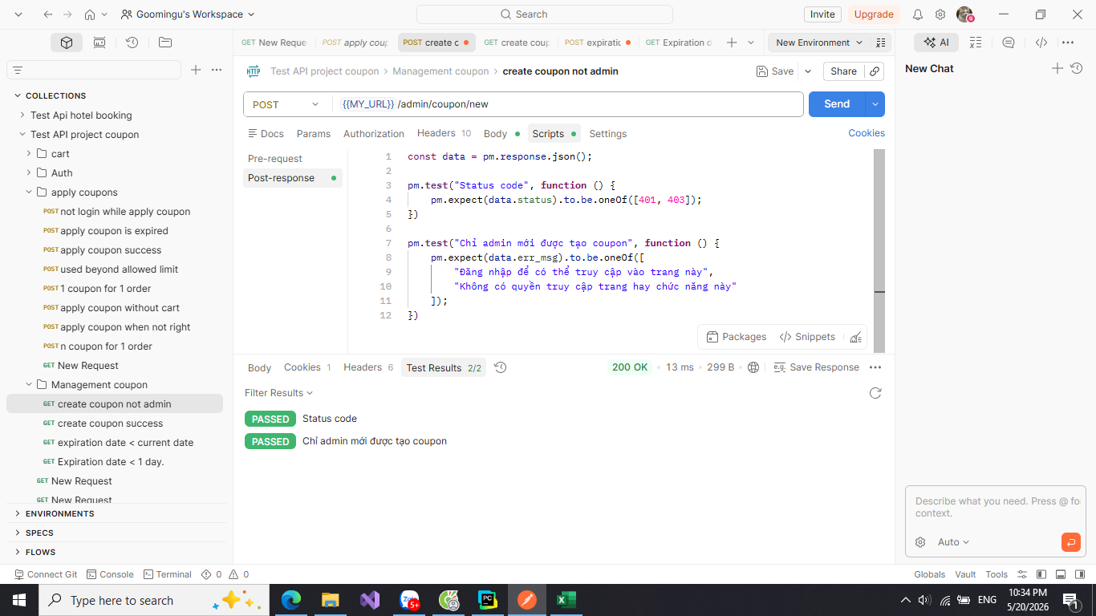 | 20/05/2026 | Pass
TC2 | Tạo mã giảm giá thành công | 1: Đăng nhập với user có quyền admin 2: Truy cập vào Api: /admin/coupon/new ++ Input: code: SALE60 value: 20000 coupon_type: FIXED expiry_date: 2026-12-30 10:00:00 | Trả ra trạng thái 200 khi tạo thành công và trả về đúng dữ liêu đã tao | 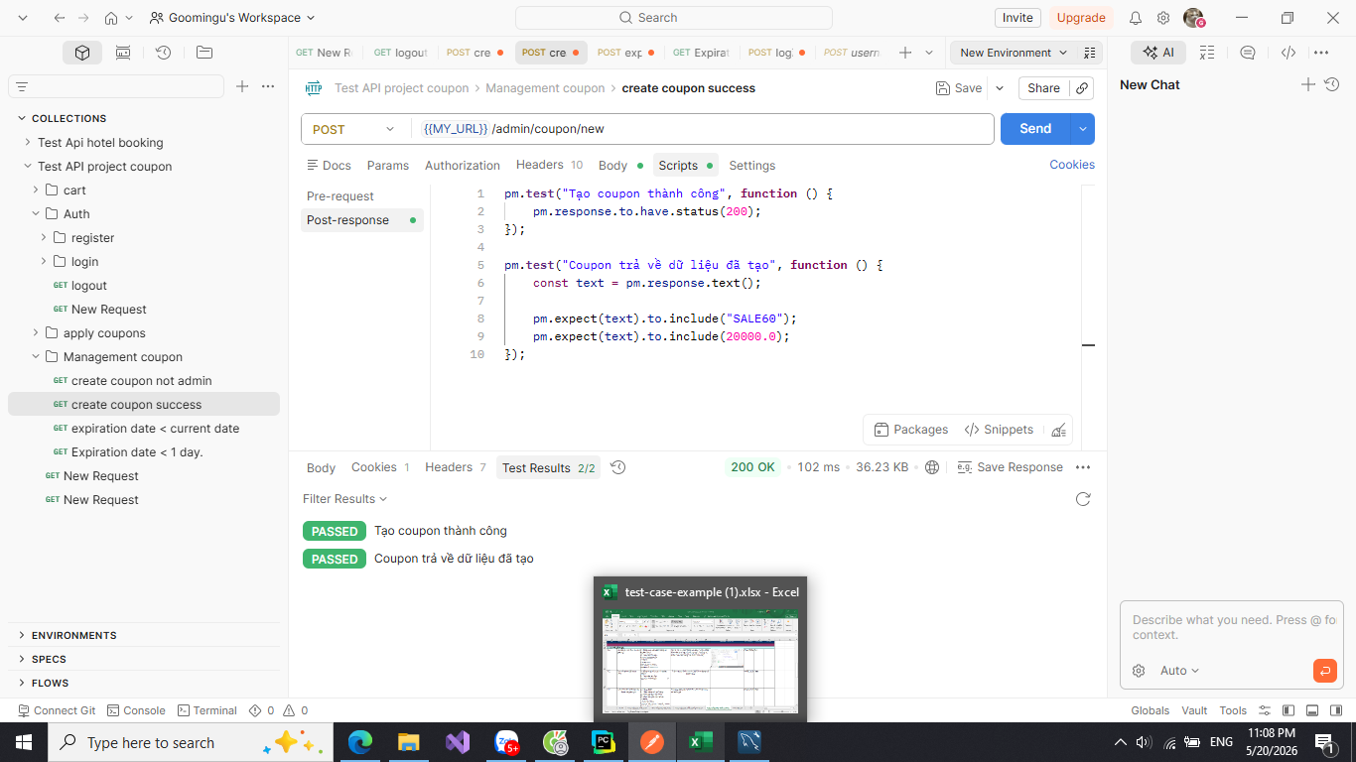 | 20/05/2026 | Pass
TC3 | Mã giảm giá đã tồn tại | 1: Đăng nhập với user có quyền admin 2: Truy cập vào Api: /admin/coupon/new ++ Input: code: SALE60 value: 20000 coupon_type: FIXED expiry_date: 2026-12-30 10:00:00 | Trả về thông báo lỗi "Mã phiếu giảm này đã tồn tại" và mã giảm giá không được tạo | 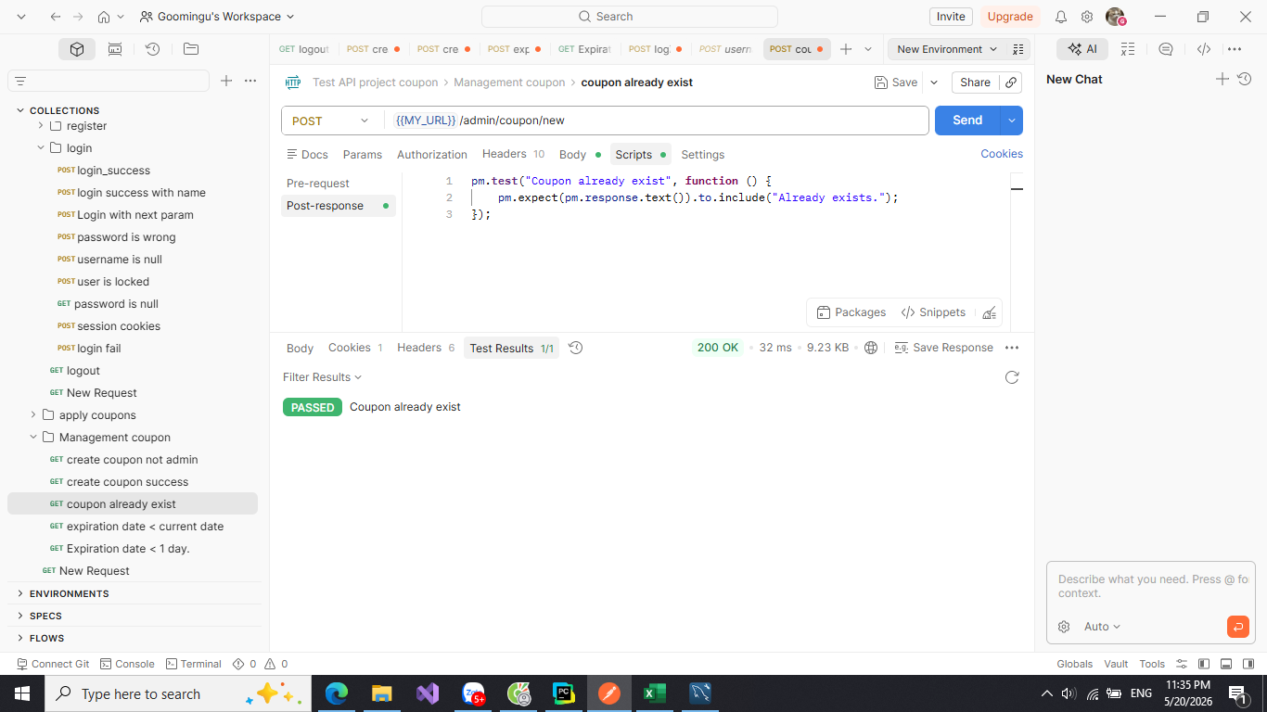 | 20/05/2026 | Pass
TC4 | Kiểm tra ngày hết hạn nhỏ hơn hiện tại | 1: Đăng nhập với user có quyền admin 2: Truy cập vào Api: /admin/coupon/new ++ Input: code: EXPIRE0 value: 20000 coupon_type: FIXED expiry_date: 2026-05-20 23:00:00 (đã hết hạn) | Trả ra thông báo lỗi "Thời hạn sử dụng phải sau ngày giờ hiện tại" và mã giảm giá không được tạo | 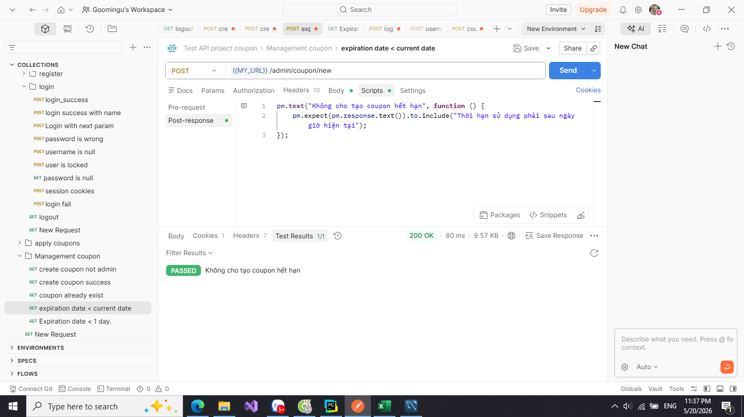 | 20/05/2026 | Pass
TC5 | Thời gian hiệu lực phải >= ngày hiện tại. | 1: Đăng nhập với user có quyền admin 2: Truy cập vào Api: /admin/coupon/new ++ Input: code: SALE1DAY value: 20000 coupon_type: FIXED expiry_date: 2026-05-21 01:00:00 | Trả ra thông báo lỗi "Thời hạn sử dụng phải lớn hơn ít nhất 1 ngày" và mã giảm giá không được tạo | 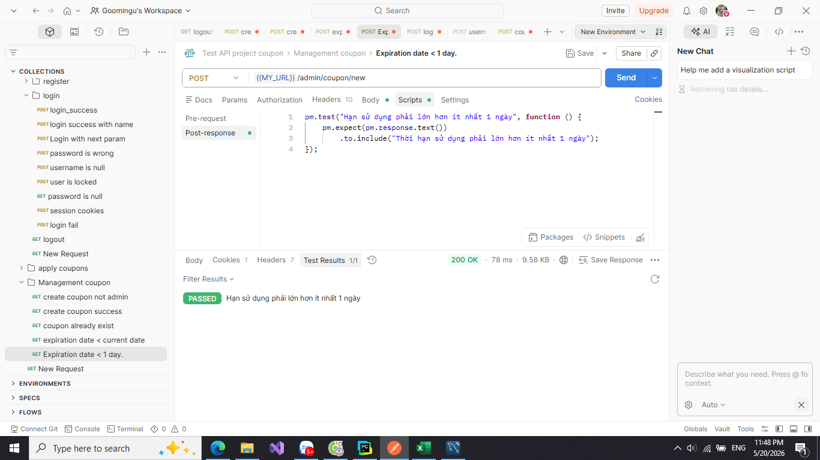 | 20/05/2026 | Pass
TC6 | Giá trị giame của mã giảm giá phải lớn hơn 0 | 1: Đăng nhập với user có quyền admin 2: Truy cập vào Api: /admin/coupon/new ++ Input: code: VALUE0 value: 0 coupon_type: FIXED expiry_date: 2026-12-30 10:00:00 | Trả ra thông báo lỗi "Giá trị giảm phải lớn hơn 0" và mã giảm giá không được tạo | 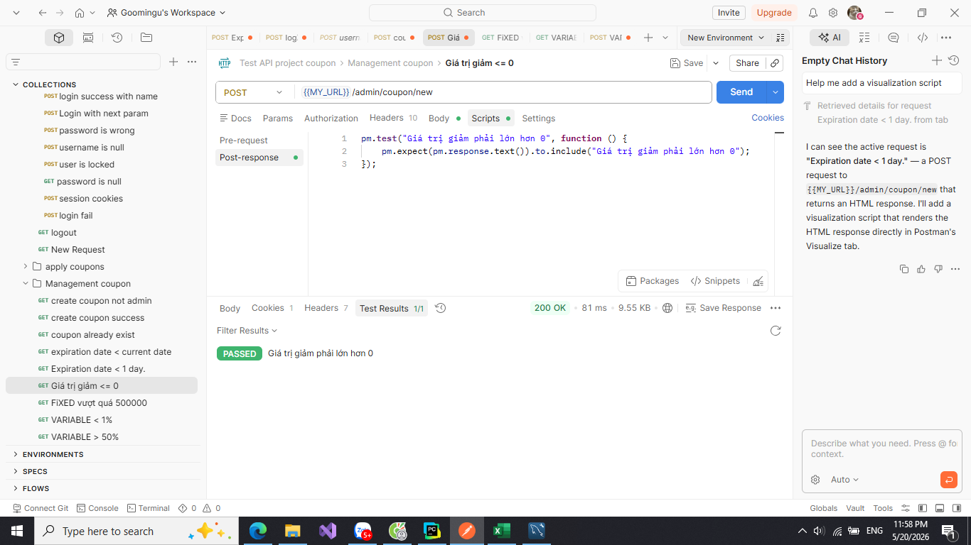 | 20/05/2026 | Pass
TC7 | Gái tri giảm của số tiền (FIXED) không được vượt quá 500000 | 1: Đăng nhập với user có quyền admin 2: Truy cập vào Api: /admin/coupon/new ++ Input: code: SALE500 value: 600000 coupon_type: FIXED expiry_date: 2026-12-30 10:00:00 | Trả ra thông báo lỗi "Không được vượt quá 500.000 VND" và mã giảm giá không được tạo | 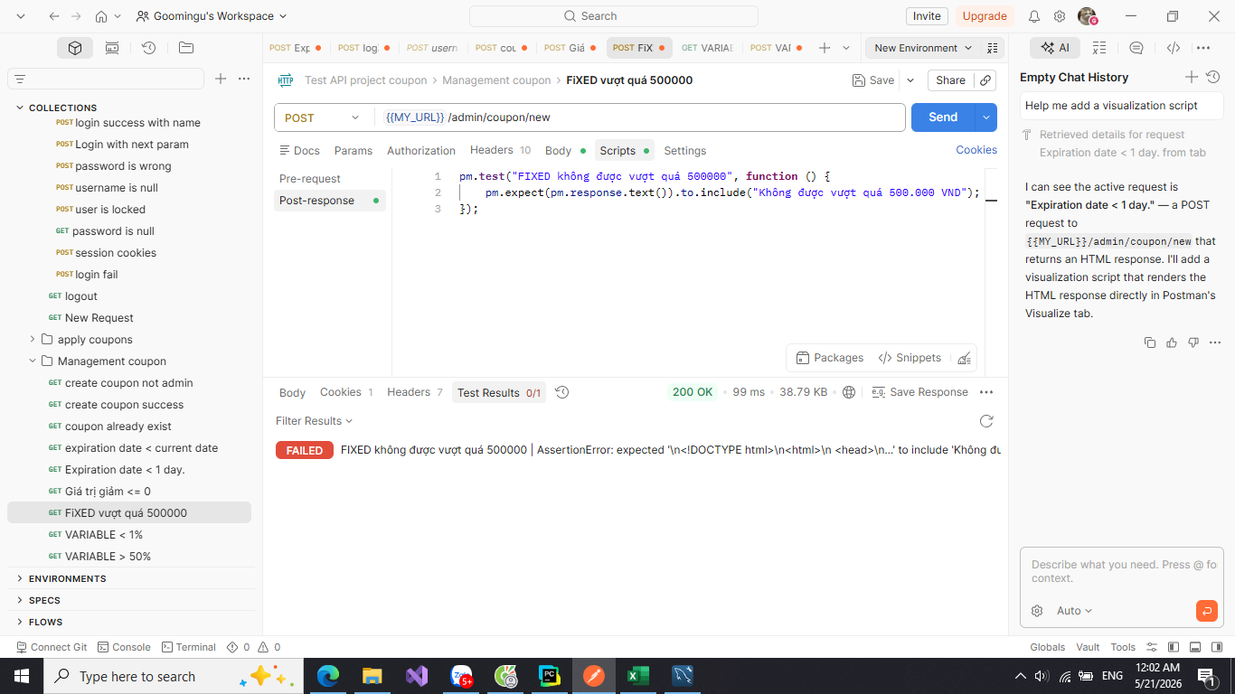 | 20/05/2026 | Fail
TC8 | Gái tri giảm của số tiền (FIXED) không được nhỏ hơn 1000 | 1: Đăng nhập với user có quyền admin 2: Truy cập vào Api: /admin/coupon/new ++ Input: code: SALE1 value: 10 coupon_type: FIXED expiry_date: 2026-12-30 10:00:00 | Trả ra thông báo lỗi "Mệnh giá này không tồn tại" và mã giảm giá không được tạo | 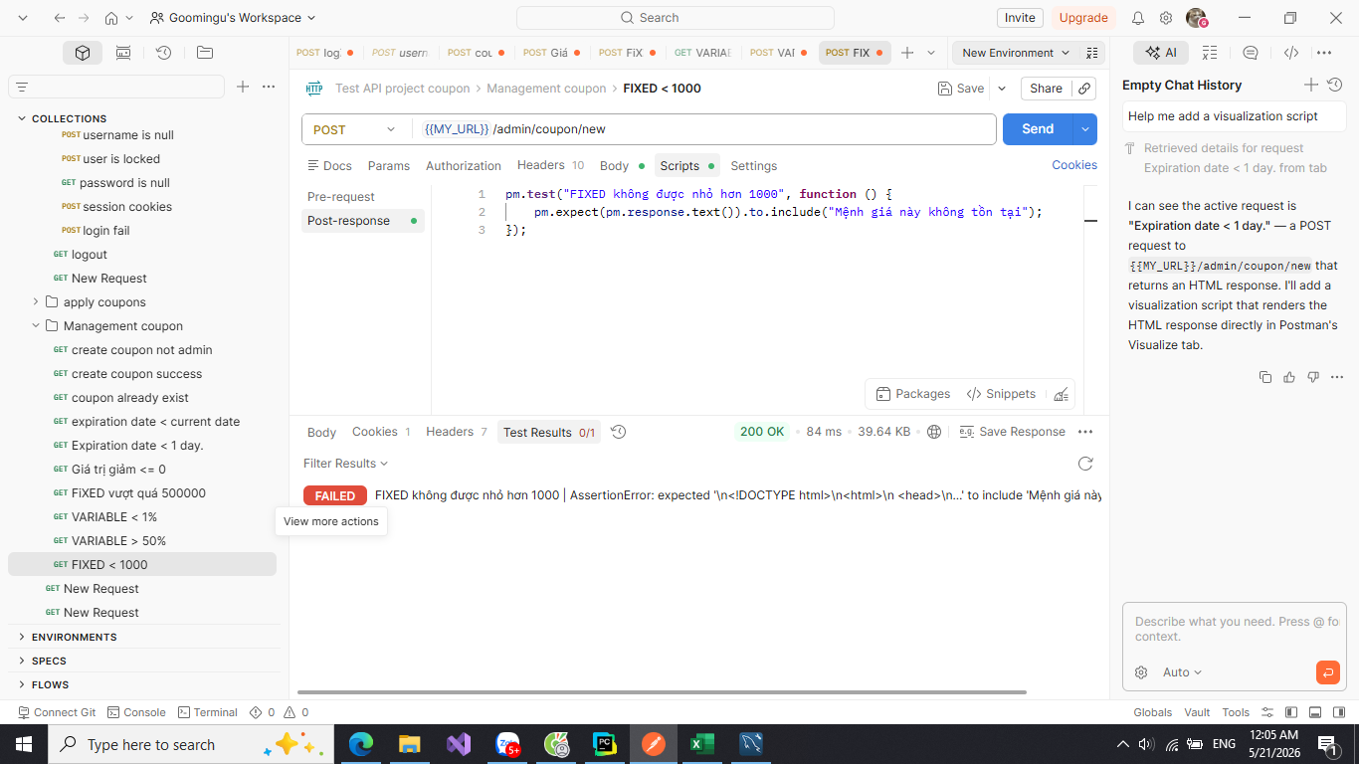 | 20/05/2026 | Fail
TC9 | Gái tri giảm theo % (VARIABLE) không được nhỏ hơn 1% | 1: Đăng nhập với user có quyền admin 2: Truy cập vào Api: /admin/coupon/new ++ Input: code: VARIABLE1 value: 0.5 coupon_type: VARIABLE expiry_date: 2026-12-30 10:00:00 | Trả ra thông báo lỗi "Phiếu giảm giá với hình thức % không được nhỏ hơn 1%" và mã giảm giá không được tạo | 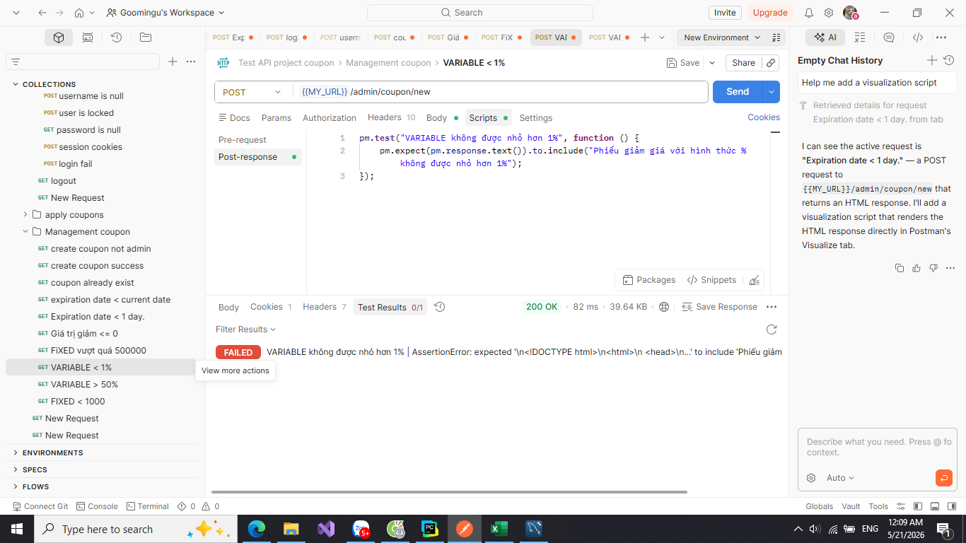 | 20/05/2026 | Fail
TC10 | Gái tri giảm theo % (VARIABLE) không vượt qua 50% | 1: Đăng nhập với user có quyền admin 2: Truy cập vào Api: /admin/coupon/new ++ Input: code: VARIABLE60 value: 60 coupon_type: VARIABLE expiry_date: 2026-12-30 10:00:00 | Trả ra thông báo lỗi "Phiếu giảm giá với hình thức % không được vượt quá 50%" và mã giảm giá không được tạo | 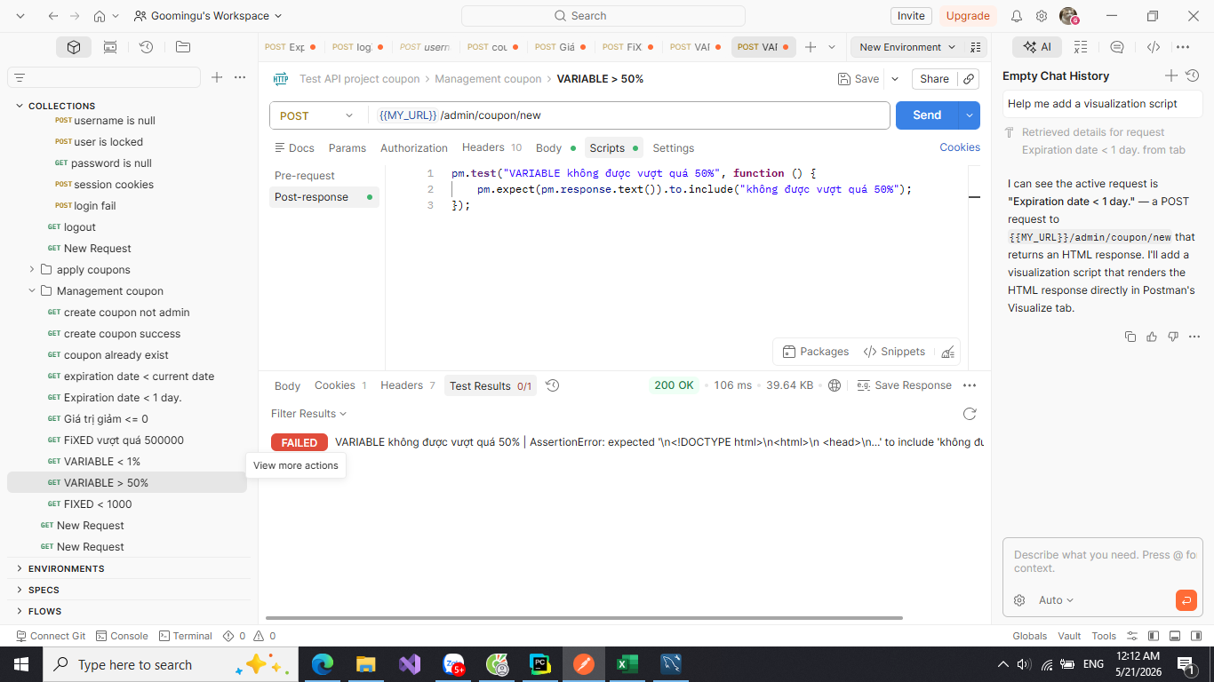 | 20/05/2026 | Fail
2. Xóa mã giảm giá
TC11 | Chỉ admin mới được huỷ coupon | 1: Đăng nhập với user không có quyền admin 2: Truy cập vào Api: /admin/coupon/action ++ Input: action: delete rowid: 14 | Trả ra 1 trong các thông báo sau: "Đăng nhập để có thể truy cập vào trang này", "Không có quyền truy cập trang hay chức năng này" | 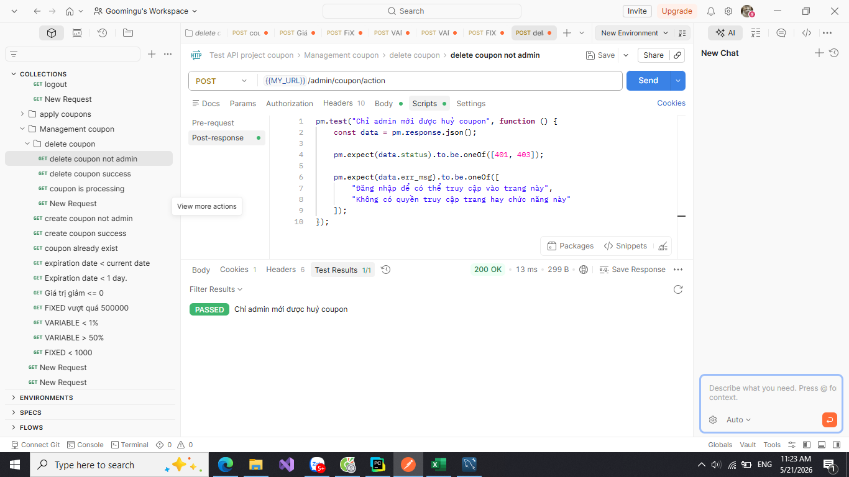 | 21/05/2026 | Pass | Vì ta dung Flask- admin để hủy mã giảm giá nên theo cơ chế bulk action nên sẽ có 1 endpoint chung là /admin/coupon/action sau đó server sẽ doc: action: delete thực hiện hành động "delete" rowid: thao tác lên coupon có id nào
TC12 | Hủy mã giảm giá thành công | 1: Đăng nhập với user có quyền admin 2: Truy cập vào Api: /admin/coupon/action ++ Input: action: delete rowid: 14 { id: 14 , code: VAR1, value: 0.5, coupon_type: VARIABLE, expire_day: 2026-05-29 23:30:00} | Trả ra trạng thái code 200 hủy thành công và trường active của coupon đó đã tắt | 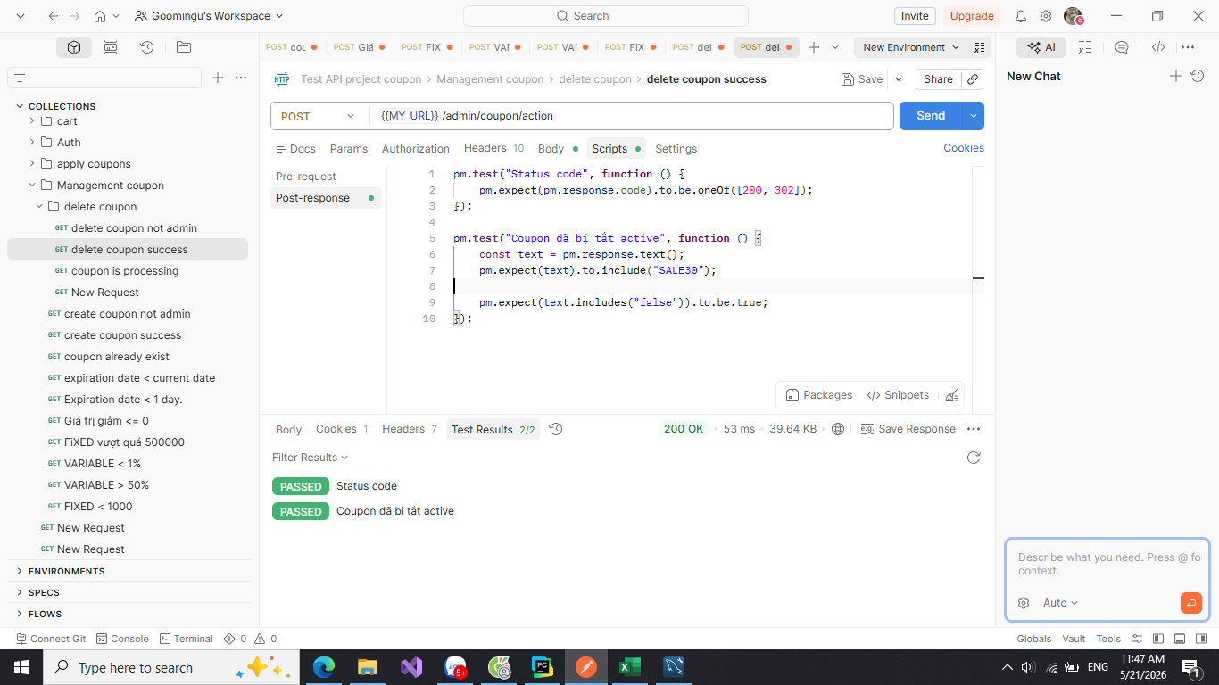 | 21/05/2026 | Pass | “huỷ thành công” thực chất là: coupon.active chuyển từ True -> False chứ không phải xoá record khỏi database.
TC13 | Mã giảm giá vẫn còn đơn hàng đang xử lý | 1: Đăng nhập với user có quyền admin 2: Truy cập vào Api: /admin/coupon/action ++ Input: action: delete rowid: 7 { id: 7 , code: SALE30, value: 15000, coupon_type: FIXED, expire_day: 2026-12-30 10:00:00} | Trả ra thông báo lỗi "Không thể xóa mã giảm giá này, vì vẫn đang tồn tại đơn hàng đang xử lý" | 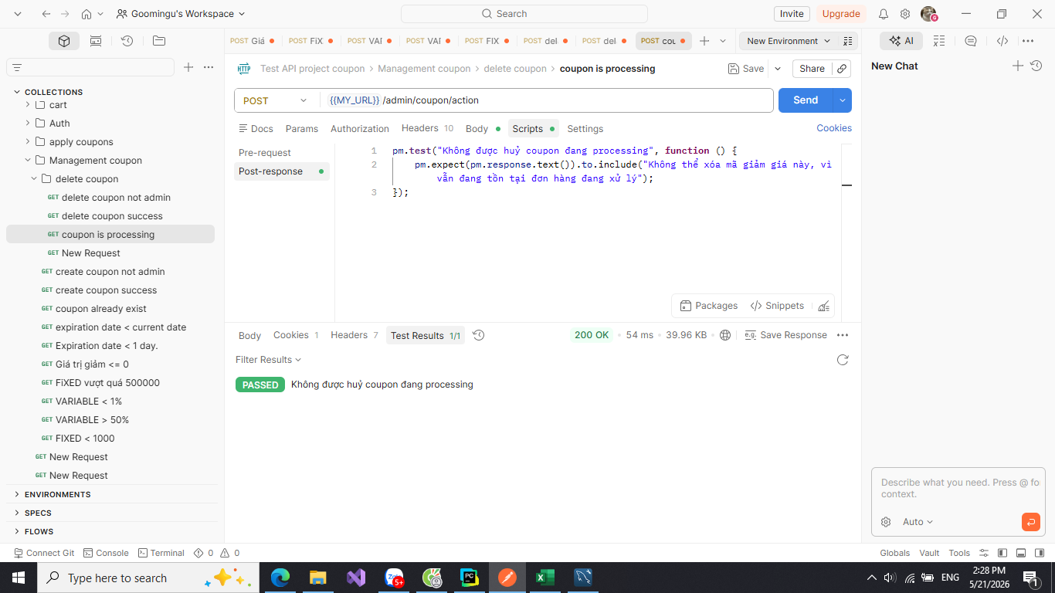 | 21/05/2026 | Pass

test_snippets_with_payment
System Name： | Counpon Management Project
Module Code： | CMP-5
Test requirement: | CMP
Pass | 3 | Pending | 0
Fail | 0 | Number of test cases: | 3

ID | Test Case Description | Test Case Procedure | Expected Results | Actual Results | Test date | Status | Note

1. Thanh toán bằng stripe
TC1 | Yêu cầu đăng nhập để thanh toán | 1. Chưa đăng nhập ++Input: Ta có đơn hàng có id là 13: Api: /payment/13 | Trả ra thông báo lỗi "Đăng nhập để có thể thanh toán" và trạng thái là 401 | 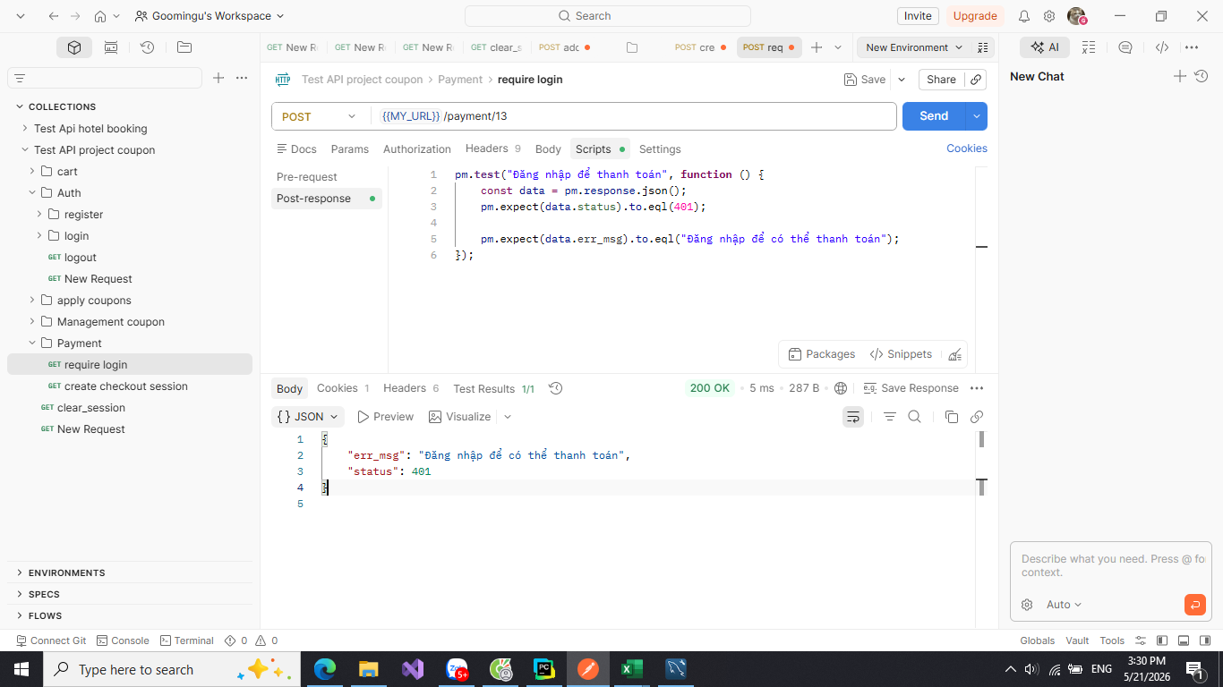 | 21/05/2026 | Pass
TC2 | Tạo checkout session thành công | 1: Đăng nhập 2: Truy cập vào đơn hàng 3: Chọn đơn hàng cần thanh toán ++Input: - ta có đơn hàng có id là 13: Api: /payment/13 | Điều hướng màn hình hiện đến url: https://checkout.stripe.com (vd: phần note) |  | 21/05/2026 | Pass | 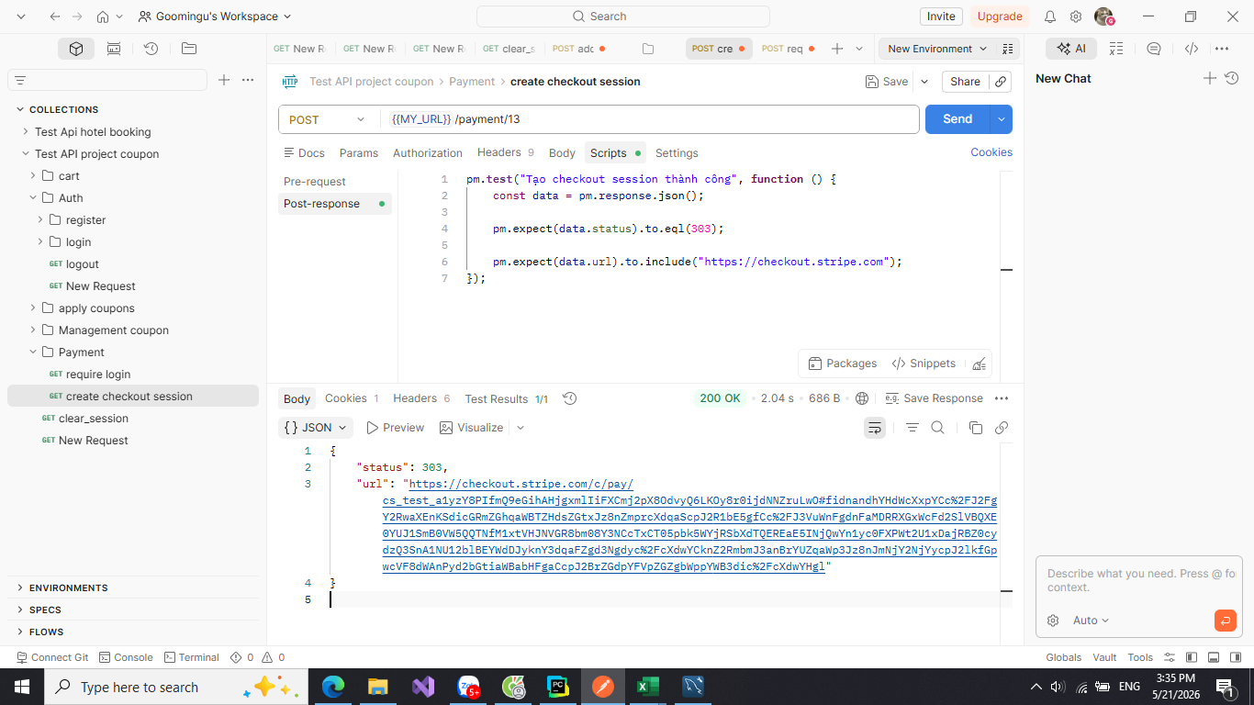
TC3 | Xử lý lỗi stripe | 1: Đăng nhập 2: Truy cập vào đơn hàng 3: Chọn đơn hàng cần thanh toán ++Input: VD: Để xảy ra lỗi, ta thay đổi STRIPE_SECRET_KEY=abcxyz trong file env - ta có đơn hàng có id là 13: Api: /payment/13 | Trả ra lỗi server 500 và error:"" | 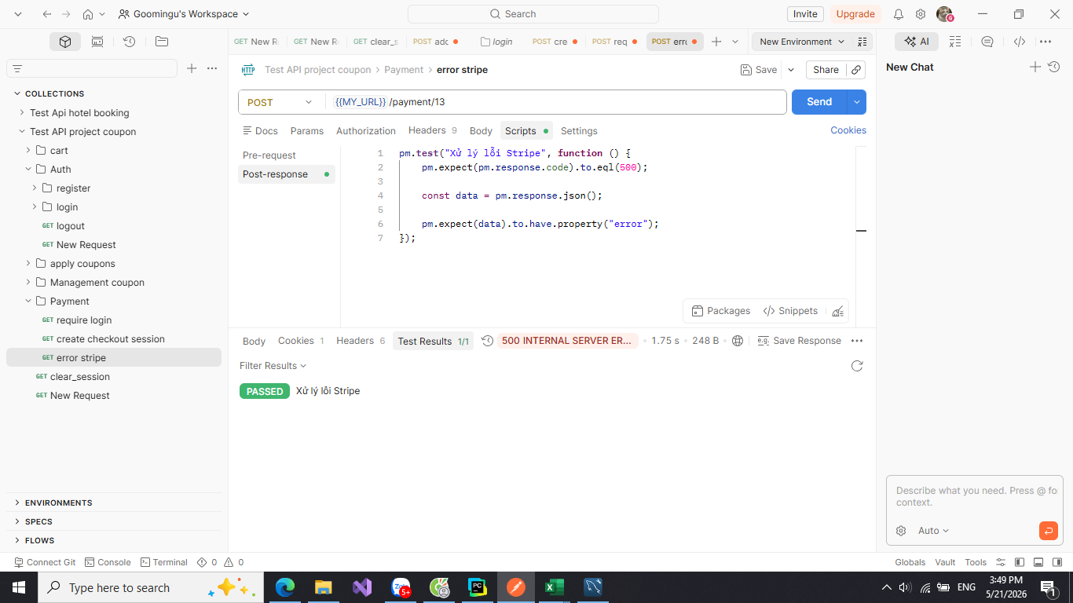 | 21/05/2026 | Pass | 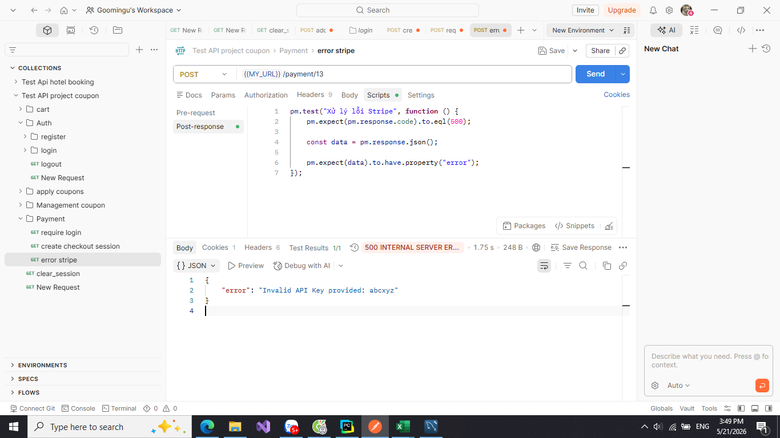

test_sel_with_search_and_auth
System Name： | Counpon Management Project
Module Code： | CMP-6
Test requirement: | CMP
Pass | 5 | Pending | 0
Fail | 0 | Number of test cases: | 5

ID | Test Case Description | Test Case Procedure | Expected Results | Actual Results | Test date | Status | Note

1. Kiểm thử UI - Chức năng Xác thực và Tìm kiếm
Check set: Người dùng tìm kiếm và đăng nhập
TC1 | Tìm kiếm sản phẩm bằng từ khóa không dấu | 1. Truy cập trang chủ. 2. Nhập từ khóa 'ao' (không dấu) vào thanh tìm kiếm. 3. Bấm nút TÌM KIẾM. | Hệ thống hiển thị danh sách sản phẩm có chứa từ khóa tương ứng (VD: 'áo'). | 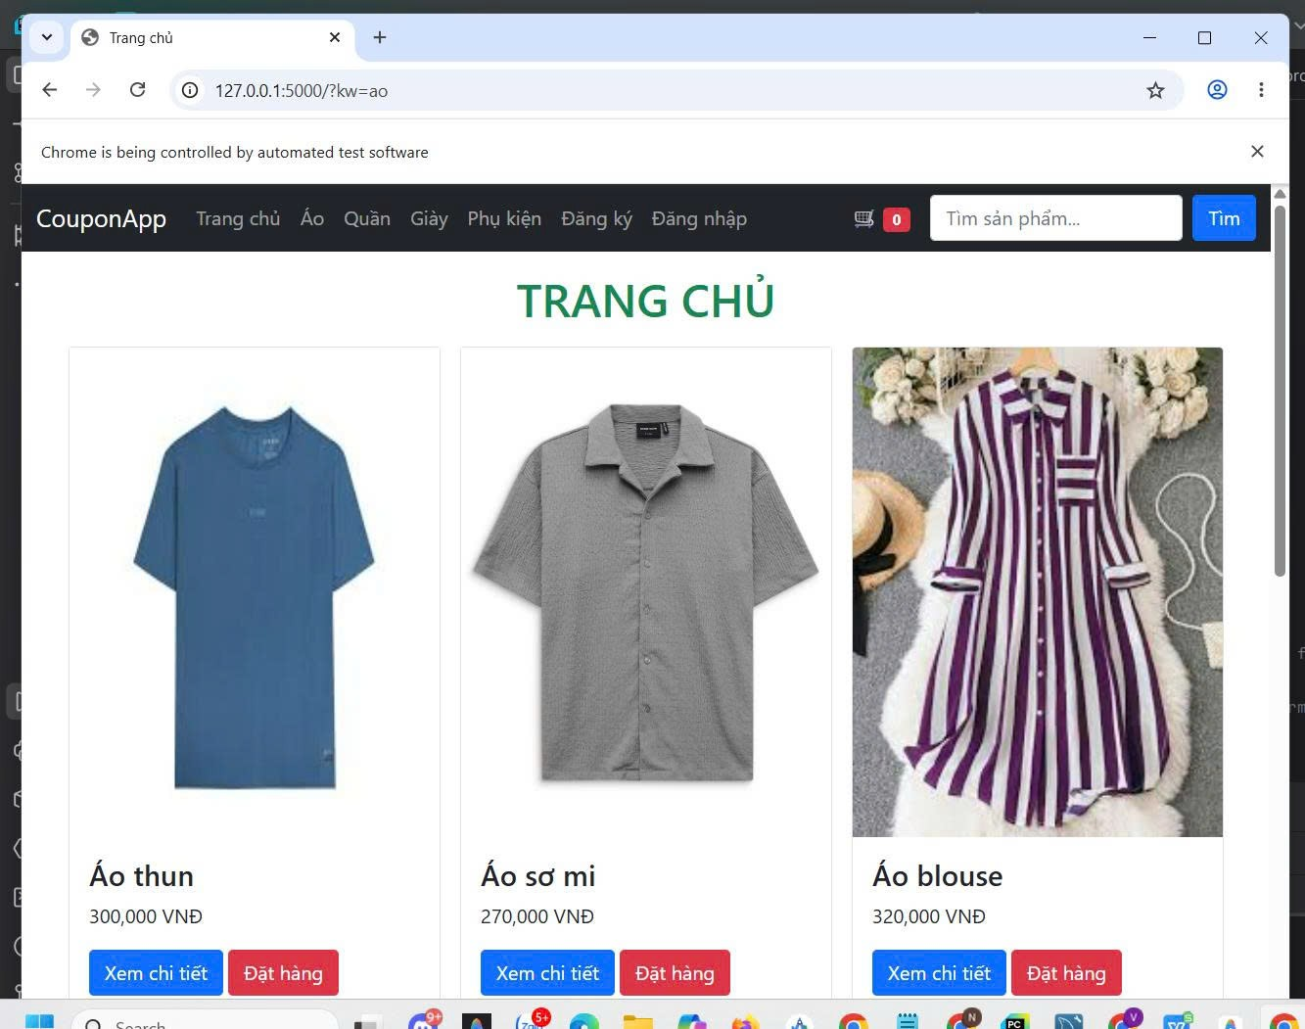 | 2026-12-05 | Pass
TC2 | Đăng nhập thành công với tài khoản hợp lệ | 1. Mở trang Đăng nhập. 2. Nhập username = 'user1' và password = 'aaaa1111'. 3. Bấm Đăng nhập. | Hệ thống điều hướng về trang chủ và hiển thị tên người dùng trên thanh Navbar. | 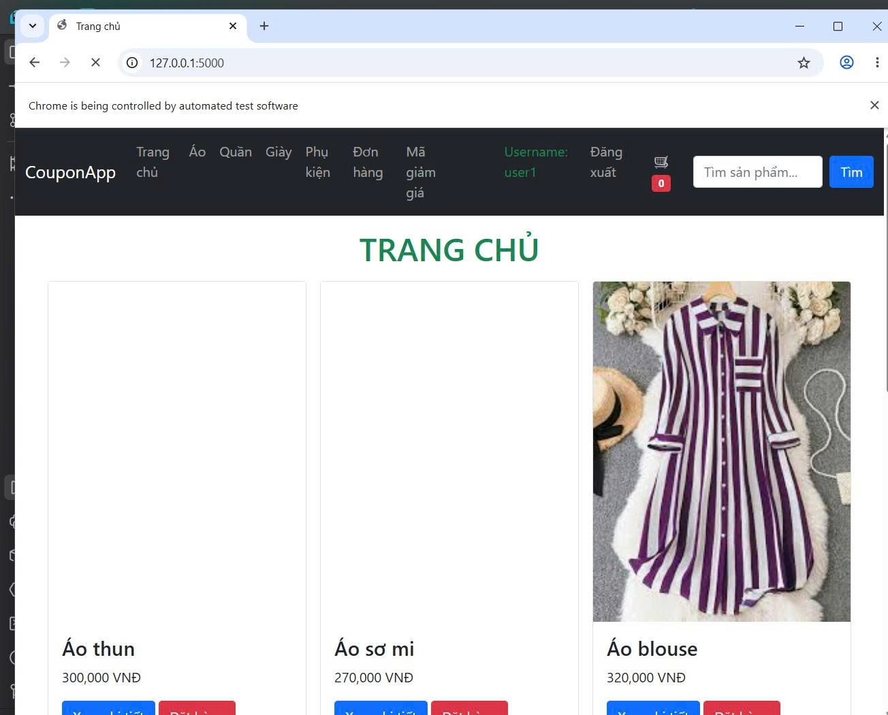 | 2026-12-05 | Pass
TC3 | Tự động quay lại trang Giỏ hàng sau khi đăng nhập | 1. Cố gắng truy cập URL /cart khi chưa đăng nhập. 2. Bị văng ra trang Login, nhập thông tin đăng nhập hợp lệ. | Hệ thống không đưa về trang chủ mà điều hướng trở lại đúng trang /cart. | 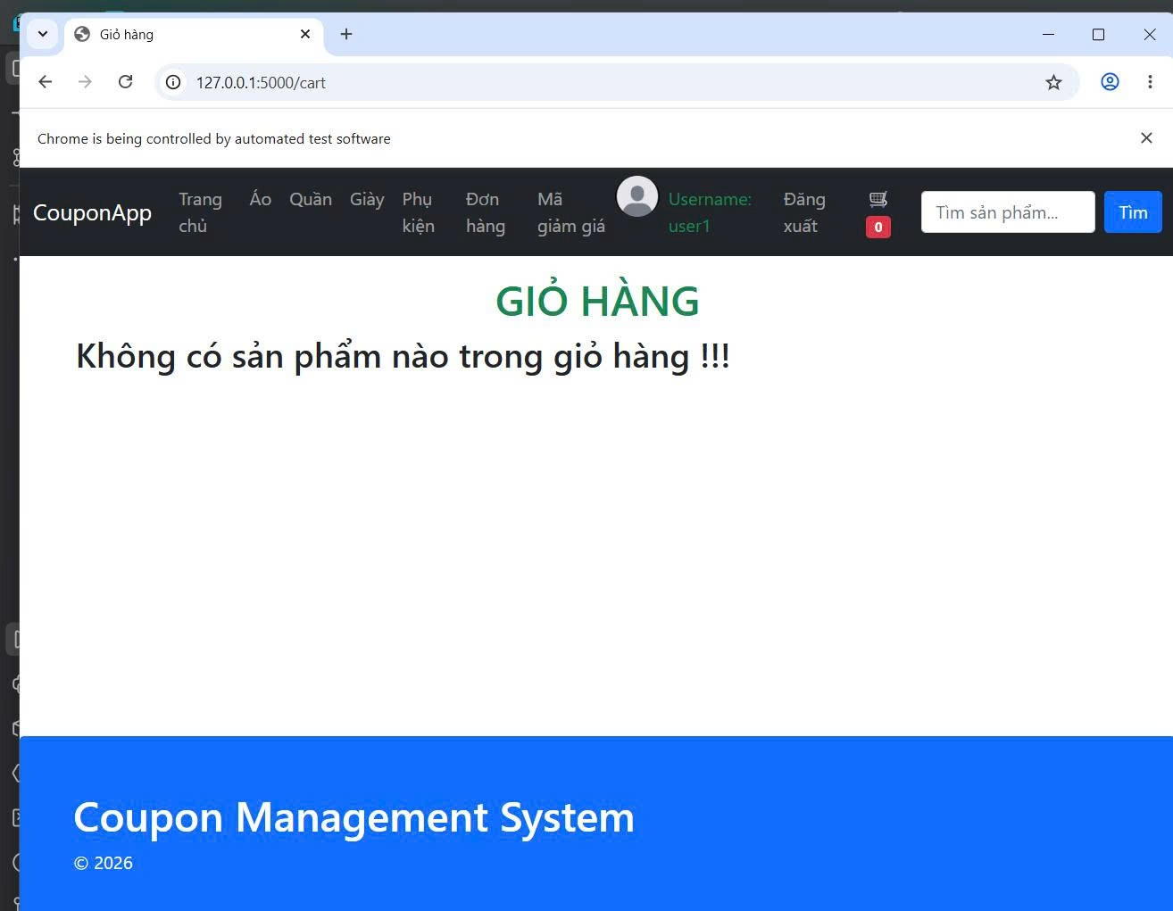 | 2026-12-05 | Pass
Check set: Người dùng đăng ký tài khoản mới
TC4 | Bắt lỗi xác nhận mật khẩu không khớp | 1. Mở trang Đăng ký. 2. Nhập password = '123456' và confirm = '654321'. 3. Bấm Đăng ký. | Trình duyệt hiển thị cảnh báo lỗi 'mật khẩu không khớp' màu đỏ trên màn hình. | 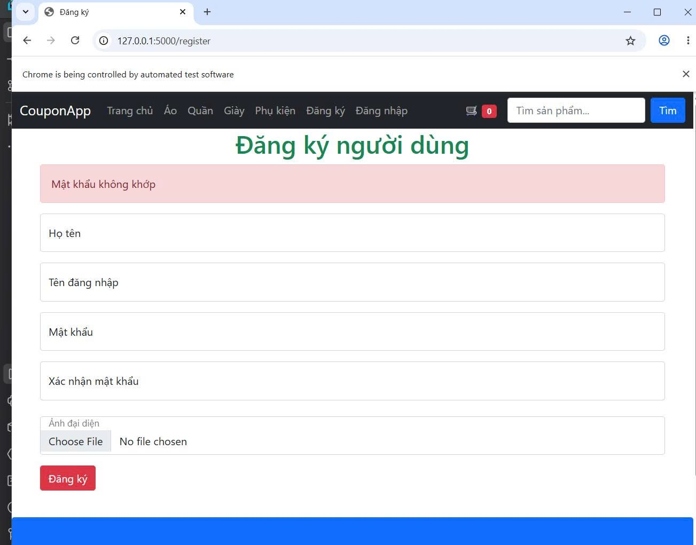 | 16-05-2026 | Pass
TC5 | Đăng ký thành công tài khoản mới | 1. Mở trang Đăng ký. 2. Nhập thông tin đăng ký hoàn toàn hợp lệ (không trùng username). 3. Bấm Đăng ký. | Hệ thống chuyển hướng trình duyệt sang trang Đăng nhập (/login). | 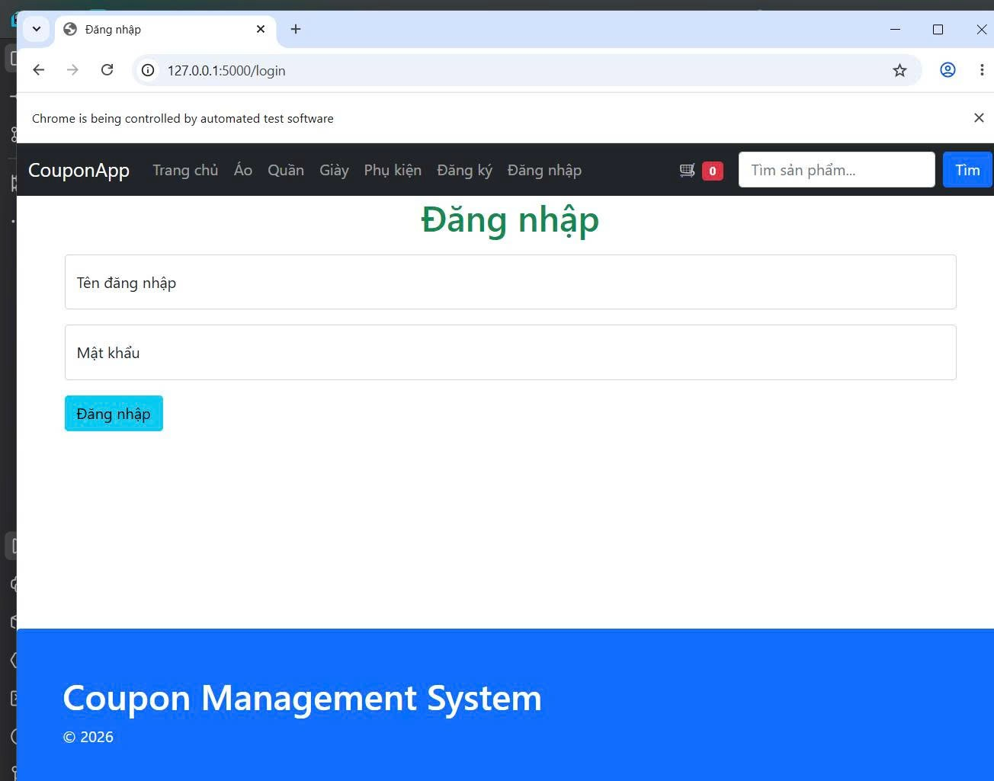 | 16-05-2026 | Pass

test_sel_with_cart_and_coupon
System Name： | Counpon Management Project
Module Code： | CMP-7
Test requirement: | CMP
Pass | 4 | Pending | 0
Fail | 0 | Number of test cases: | 4

ID | Test Case Description | Test Case Procedure | Expected Results | Actual Results | Test date | Status | Note

2. Kiểm thử UI - Giỏ hàng và Mã giảm giá
Check set: Người dùng thao tác với mã giảm giá
TC6 | Áp dụng mã giảm giá hợp lệ | 1. Thêm một sản phẩm vào giỏ hàng. 2. Mở trang Giỏ hàng. 3. Chọn mã giảm giá 'SALE10' từ danh sách. | Giao diện tự động cập nhật số tiền giảm là '10,000' và tổng thanh toán thay đổi. | 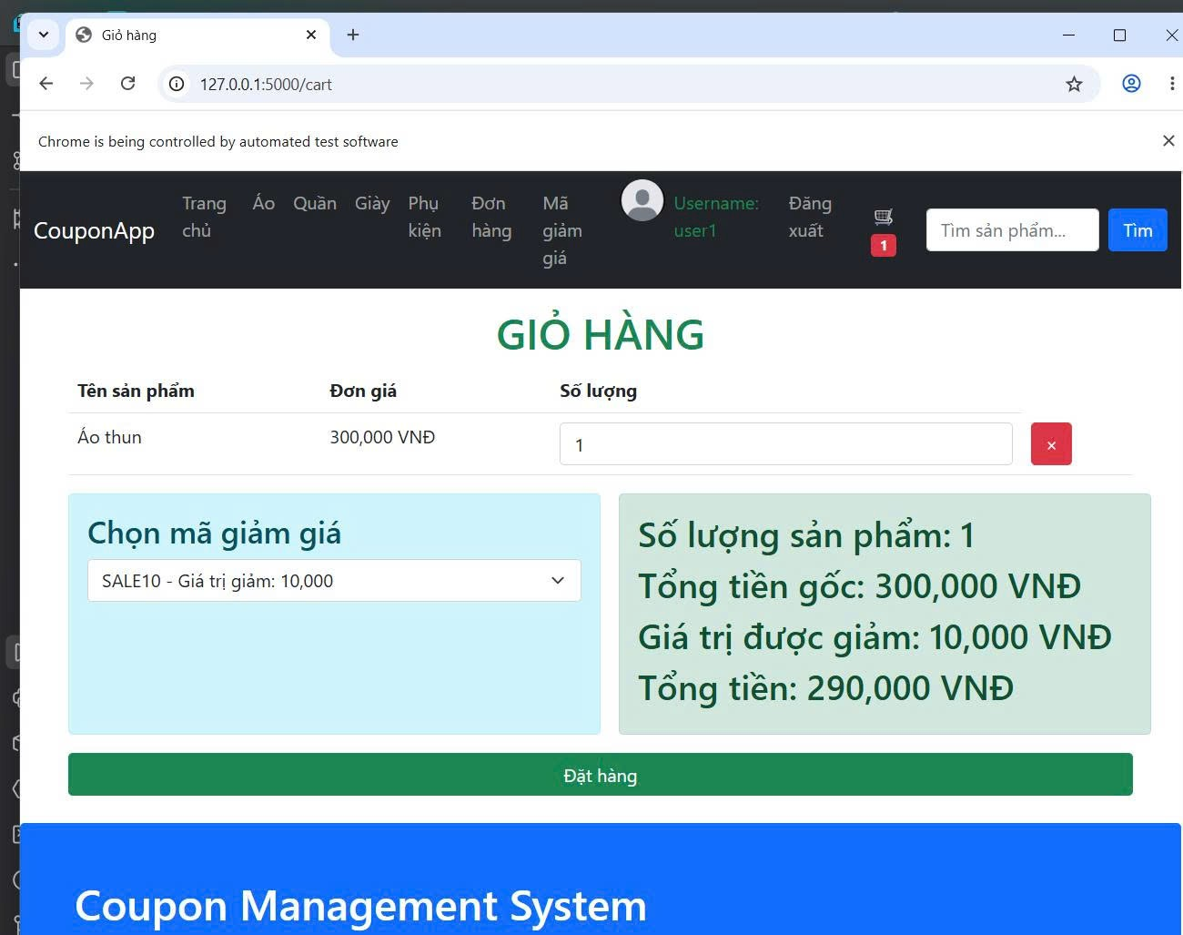 | 19-05-2026 | Pass
TC7 | Áp dụng mã đã vượt quá giới hạn lượt dùng | 1. Mở trang Giỏ hàng có sản phẩm. 2. Chọn mã giảm giá 'SALE20' (mã đã cạn kiệt lượt dùng) | Trình duyệt cảnh báo chứa nội dung "quá số lần". | 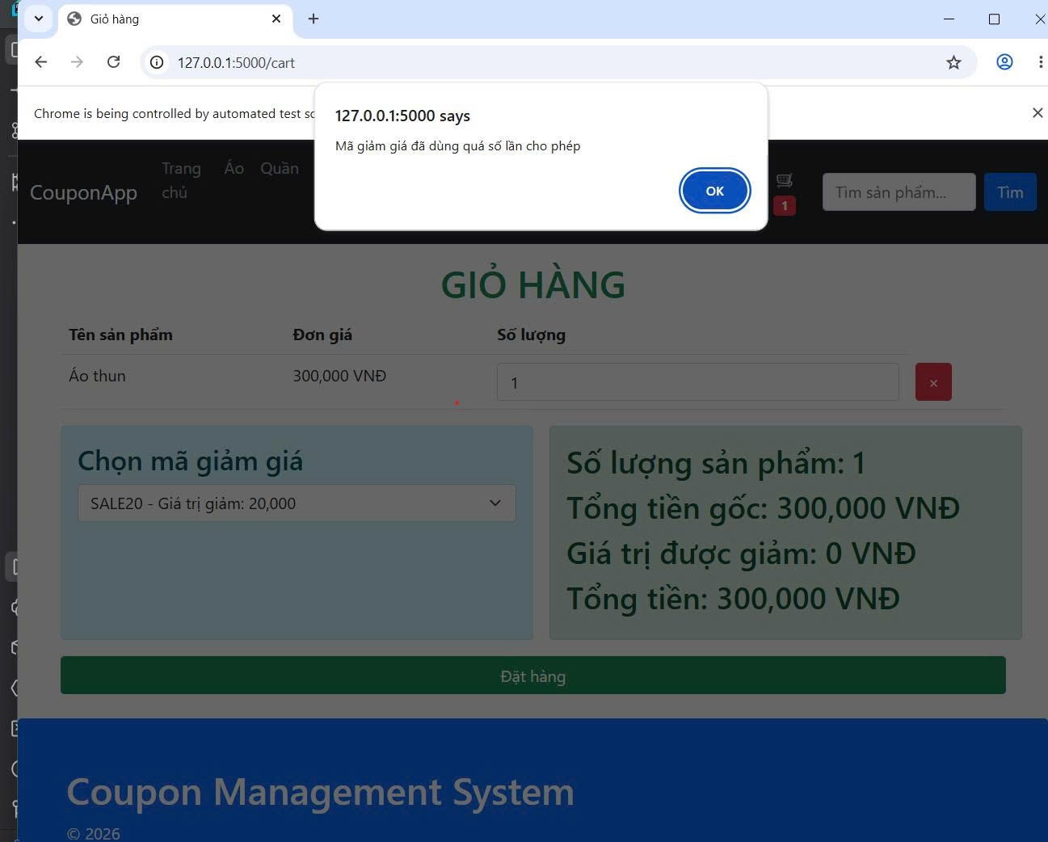 | 19-05-2026 | Pass
TC8 | Áp dụng mã giảm giá đã hết hạn | 1. Mở trang Giỏ hàng có sản phẩm. 2. Chọn mã giảm giá 'SALE15P' (mã có expiry_date trong quá khứ). | Trình duyệt cảnh báo chứa nội dung "hết hạn". | 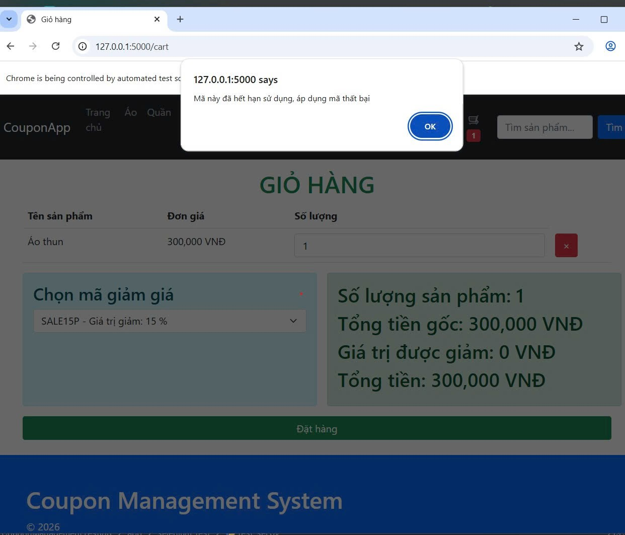 | 19-05-2026 | Pass
TC9 | Gỡ bỏ mã giảm giá khỏi giỏ hàng | 1. Chọn mã giảm giá hợp lệ 'SALE10'. Chờ áp dụng xong. 2. Chuyển lựa chọn sang "Không áp dụng". | Giao diện lập tức reset số tiền giảm giá về giá trị '0'. | 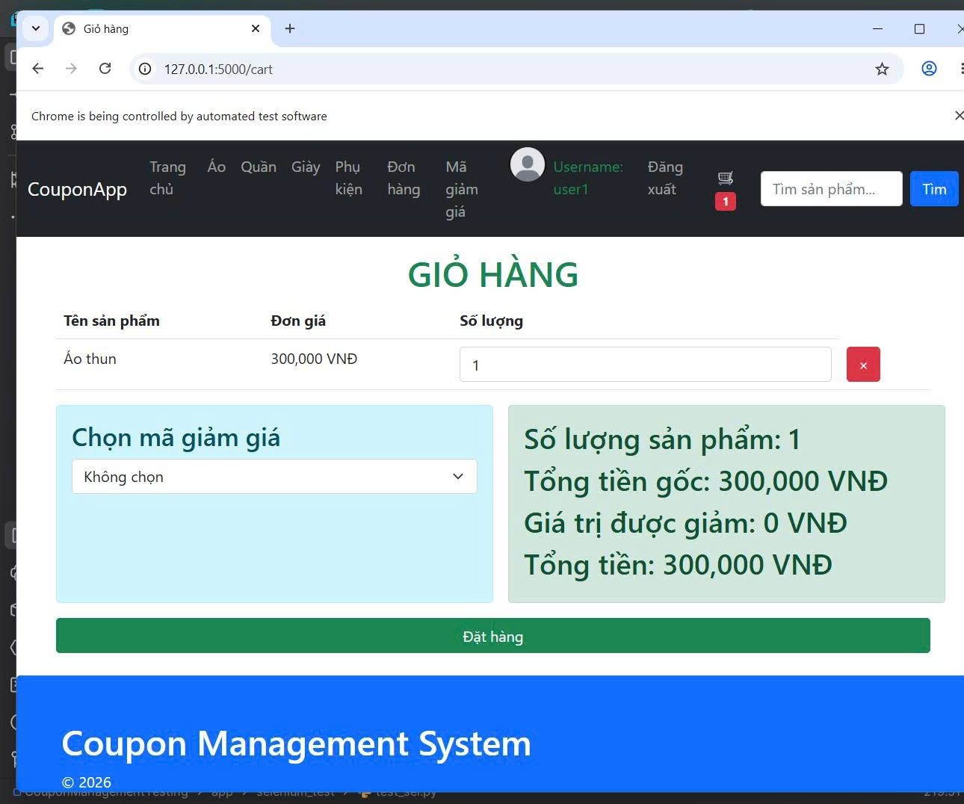 | 19-05-2026 | Pass

test_sel_order_and_payment
System Name： | Counpon Management Project
Module Code： | CMP-8
Test requirement: | CMP
Pass | 2 | Pending | 0
Fail | 0 | Number of test cases: | 2

ID | Test Case Description | Test Case Procedure | Expected Results | Actual Results | Test date | Status | Note

3. Kiểm thử UI - Đặt hàng và Thanh toán
Check set: Người dùng xác nhận thanh toán
TC10 | Đặt hàng thành công | 1. Có sản phẩm trong giỏ, bấm Đặt hàng. 2. Nhấn OK (Accept) để đồng ý 2 popup xác nhận của trình duyệt. | Trình duyệt hiển thị thông báo "thành công", giao diện giỏ hàng bị dọn sạch (trống). | 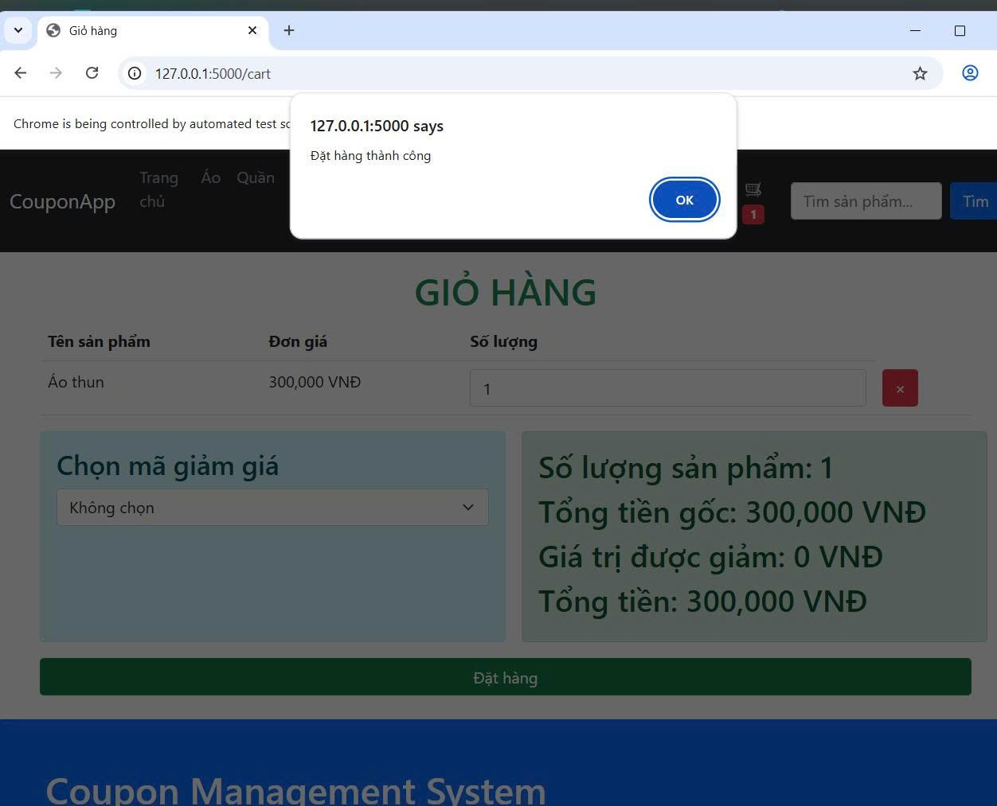 | 20-05-2026 | Pass
TC11 | Chuyển hướng sang cổng thanh toán Stripe | 1. Mở trang Lịch sử đơn hàng. 2. Tìm đơn hàng đầu tiên và bấm nút Thanh Toán (Màu xanh). | Trình duyệt bị đá văng (chuyển hướng) sang tên miền của Stripe (stripe.com). | 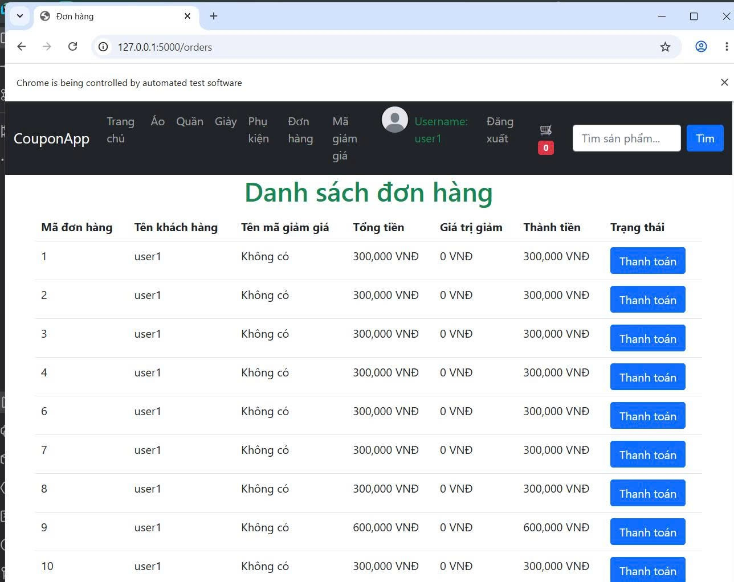 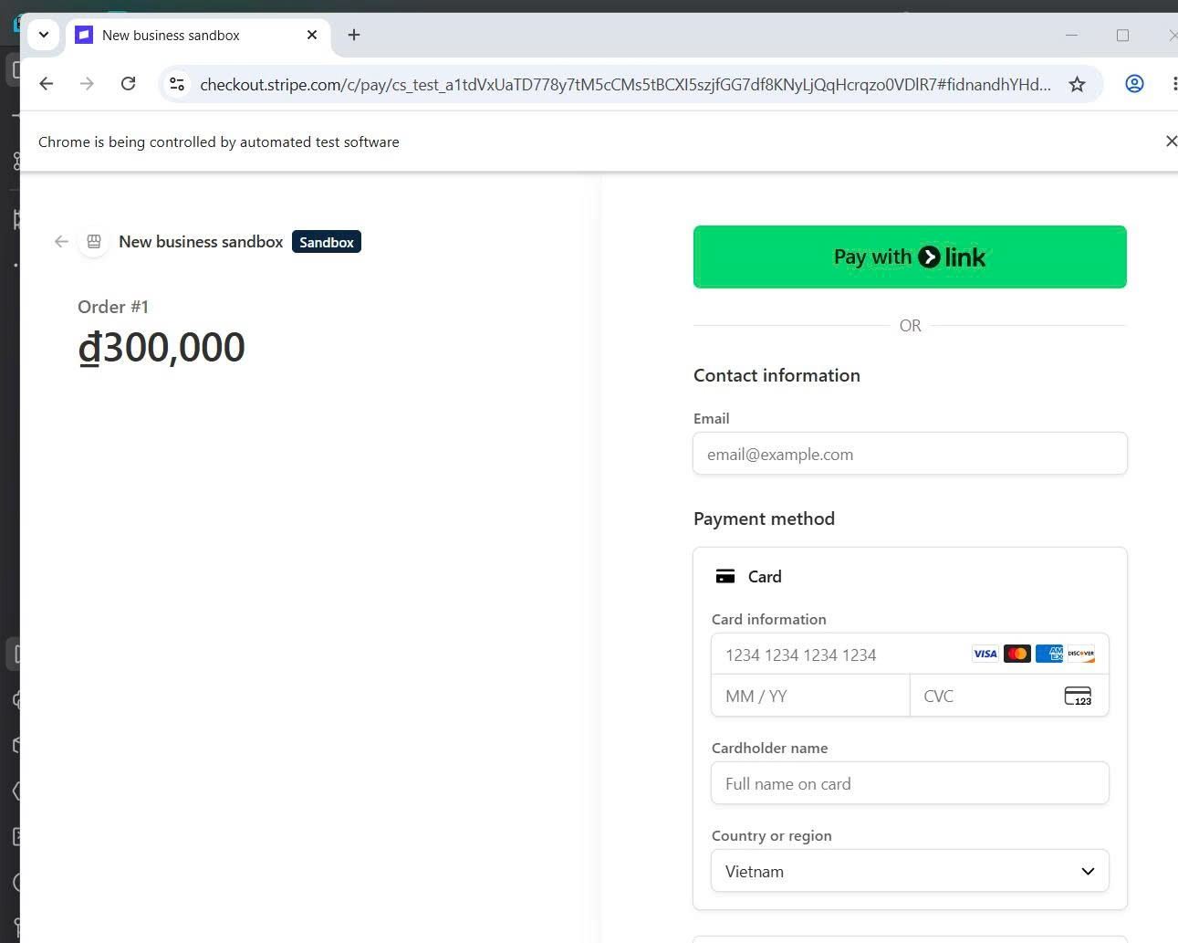 | 20-05-2026 | Pass

test_sel_with_admin
System Name： | Counpon Management Project
Module Code： | CMP-9
Test requirement: | CMP
Pass | 2 | Pending | 0
Fail | 0 | Number of test cases: | 2

ID | Test Case Description | Test Case Procedure | Expected Results | Actual Results | Test date | Status | Note

4. Kiểm thử UI - Giao diện Quản trị viên (Admin)
Check set: Admin tương tác với dữ liệu mã giảm giá
TC12 | Admin tạo mã giảm giá mới | 1. Đăng nhập quyền Admin. 2. Mở form thêm mới mã giảm giá. 3. Tạo dữ liệu (code, value, expiry_date) và sử dụng click nút Save bằng Javascrip | Trình duyệt không báo lỗi và tự động trở về trang danh sách /admin/coupon/. | 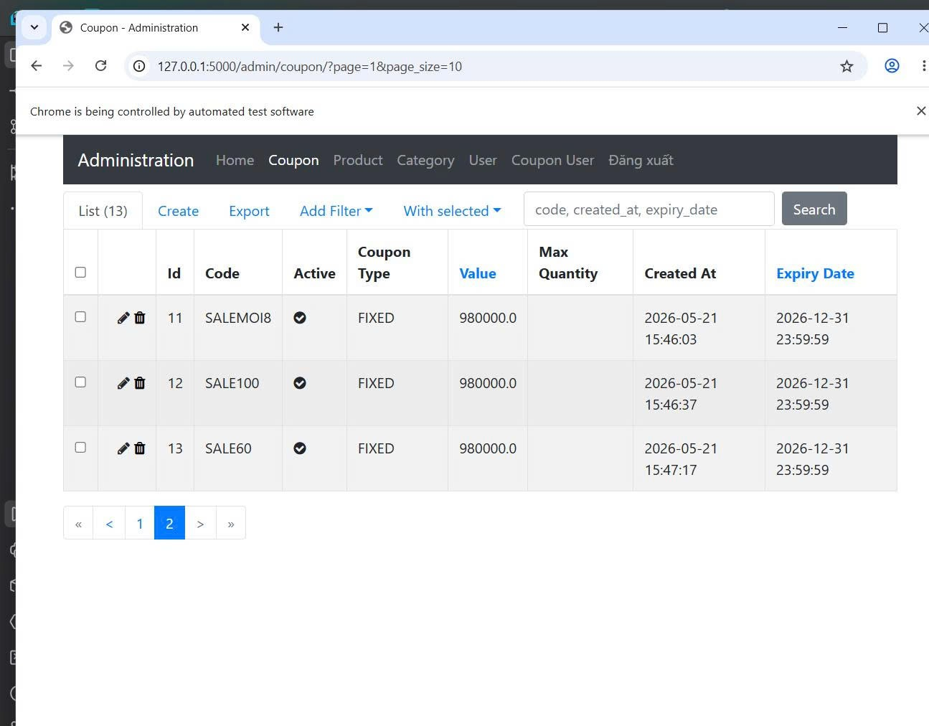 | 17-05-2026 | Pass
TC13 | Admin xóa mã giảm giá ở danh sách | Giao diện tải lại, URL giữ nguyên trạng thái ở /admin/coupon/. | Trình duyệt bị đá văng (chuyển hướng) sang tên miền của Stripe (stripe.com). | 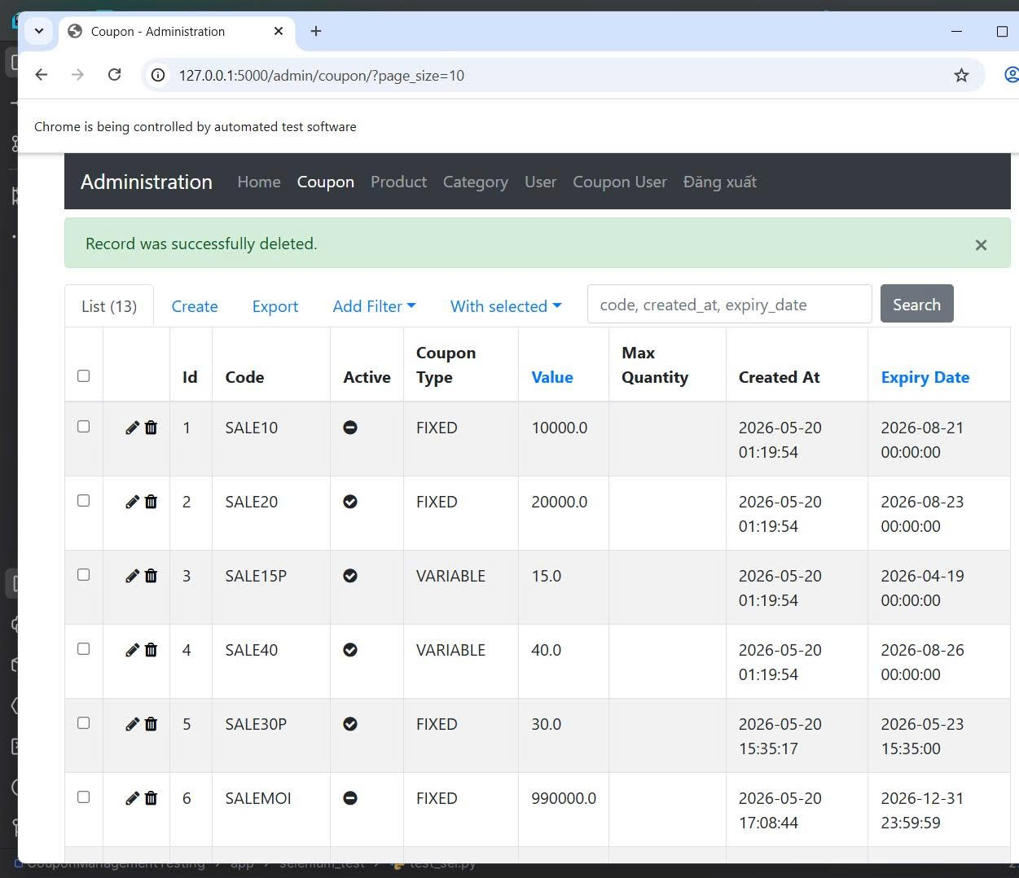 | 17-05-2026 | Pass

